Лист1
 |  |  | ПРАЙС ЛИСТ ОПТ 06.02.2026
 |  |  | Россия, 344092, г. Ростов-на-Дону, пер. Дубовский, 9В
 |  |  | Раб. Тел.: 8 (863) 307-95-00
 |  |  | + 7 (928) 151-03-03 +7 (989) 706-71-39
 |  |  | Цена указана со склада в г Ростове на Дону . Условия оплаты — предоплата.
e-mail: ma@mir-antenn.ru |  |  | opt@mir-antenn.ru | https://mir-antenn.ru
ДЕЛАЕМ ТЕЛЕВИДЕНИЕ ДОСТУПНЫМ!
Первый Антенный Завод Мир Антенн предлагает более 200 моделей антенн , комплекты оборудование для приема цифрового ТВ — DVB-T2, крепления , мачты, кабель , электронику для антенн.
ОПТ 1 — сумма закупки от 100 000 р ОПТ 2 — сумма закупки до 100 000 р
ЗВОНИТЕ — узнайте свою VIP цену
АНТЕННЫ НАРУЖНЫЕ DVB-T2:
Серия антенн из металла — АЛЬФА DVB-T2
Наружные антенны АЛЬФА DVB-T2 — предназначены для цифрового телевидения. Выполнены из стальной трубы D12 мм, что обеспечивает высокую прочность и долговечность конструкции . Окрашены в черную порошковую краску . Пластик используется АБС , прочный и стойкий к ультрафиолету. Антенна имеет логопериодическую конструкцию, в которой каждый элеменет является приемником ТV сигнала , это позволяет легко настроить антенну на все каналы диапазона ДМВ , в котором распространяется сигнал передатчиков DVB-T2. Благодаря данным свойствам антенны серии АЛЬФА являются очень популярными у Специалистов . Выбрав серию АЛЬФА , Вы получаете надежный инструмент для легкой и быстрой настройки качественного TV.
Арт. | Наименование | Описание | Картинка | Кол-во в упаковке | Цена, руб./шт.
 |  |  |  |  | VIP | опт 1 | опт 2
101 | Антенна пассивная АЛЬФА H111-01 DVB-T2 | Логопериодическая ПАССИВНАЯ Материал = Сталь Коэффициент усиления = 10 дБ Масса = 0,8 кг | 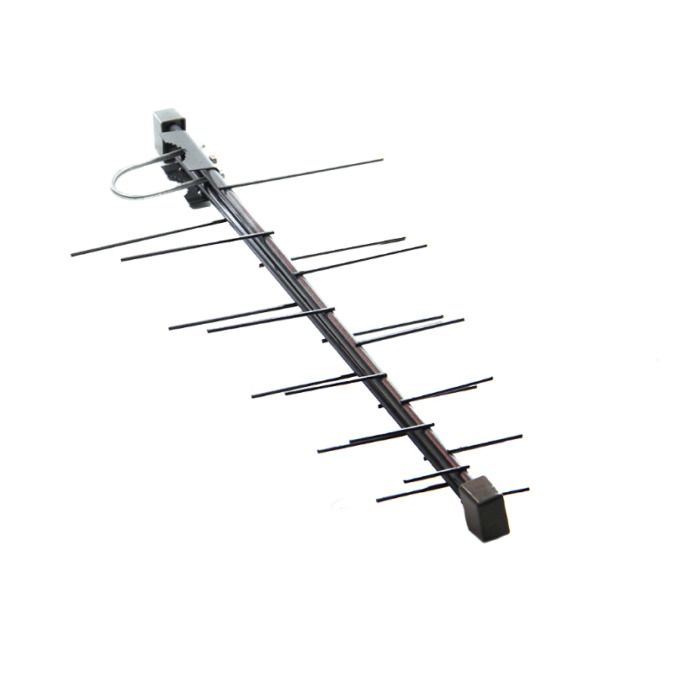 | 20 | Звоните | 330₽ | 380₽
102 | Антенна активная АЛЬФА H111 А2 DVB-T2 5В | Логопериодическая АКТИВНАЯ Материал = Сталь Коэффициент усиления = 31 дБ Масса = 0,8 кг |  | 20 | Звоните | 390₽ | 440₽
103 | Антенна пассивная АЛЬФА H211-мини DVB-T2 | Логопериодическая ПАССИВНАЯ Материал = Сталь Коэффициент усиления = 8.5 дБ Масса = 0,4 кг | 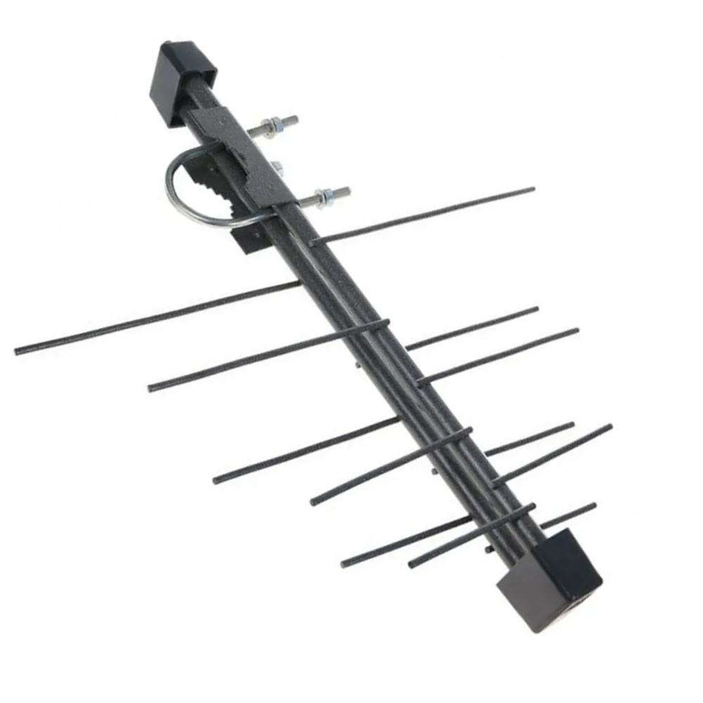 | 40 | Звоните | 290₽ | 340₽
104 | Антенна активная АЛЬФА H 211-А2 мини DVB-T2 5В | Логопериодическая АКТИВНАЯ Материал = Сталь Коэффициент усиления = 29.5 дБ Масса = 0,4 кг |  | 40 | Звоните | 350₽ | 400₽
Серия ФАВОРИТ СТРИТ DVB-T2 :
Антенны серии ФАВОРИТ являются упрощенной версией профессиональной серии МИР. ФАВОРИТ — более компактные и соответственно имеют более низкую стоимость. Цифровой сигнал DVB-T2 передатчиков в городе имеет достаточную мощность для качественного приема , поэтому профессиональные дорогие антенны можно не использовать , а применять маленькие упрощенные их аналоги серии ФАВОРИТ. Они выполнены из алюминия , благодаря чему имеют большой срок службы более 10 лет.
Арт. | Наименование | Описание | Картинка | Кол-во в упаковке | Цена, руб./шт.
 |  |  |  |  | VIP | опт 1 | опт 2
201 | Антенна пассивная FAVORITE STREET 3 DVB-T2 | ПАССИВНАЯ Материал = Алюминий Коэффициент усиления = 8 дБ Масса = 0,365 кг | 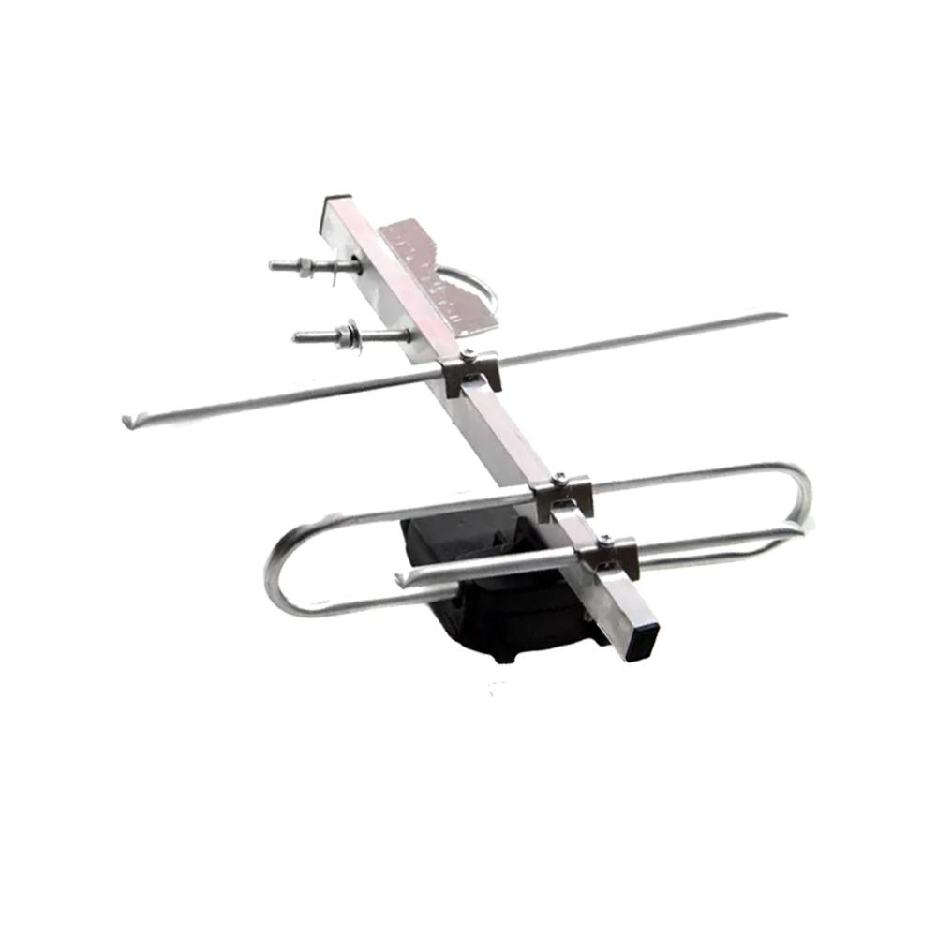 | 35 | Звоните | 280₽ | 320₽
202 | Антенна активная FAVORITE STREET 3 А2 DVB-T2 5В | АКТИВНАЯ Материал = Алюминий Коэффициент усиления = 29 дБ Масса = 0,365 кг |  | 35 | Звоните | 320₽ | 360₽
213 | Антенна активная FAVORITE 3 А3 STREET DVB-T2 12В + Б.П. | АКТИВНАЯ Материал = Алюминий Коэффициент усиления = 32 дБ Масса = 0,495 кг Блок питания в комплекте |  | 35 | Звоните | 455₽ | 495₽
203 | Антенна пассивная FAVORITE STREET 4 DVB-T2 | ПАССИВНАЯ Материал = Алюминий Коэффициент усиления = 9 дБ Масса = 0,375 кг | 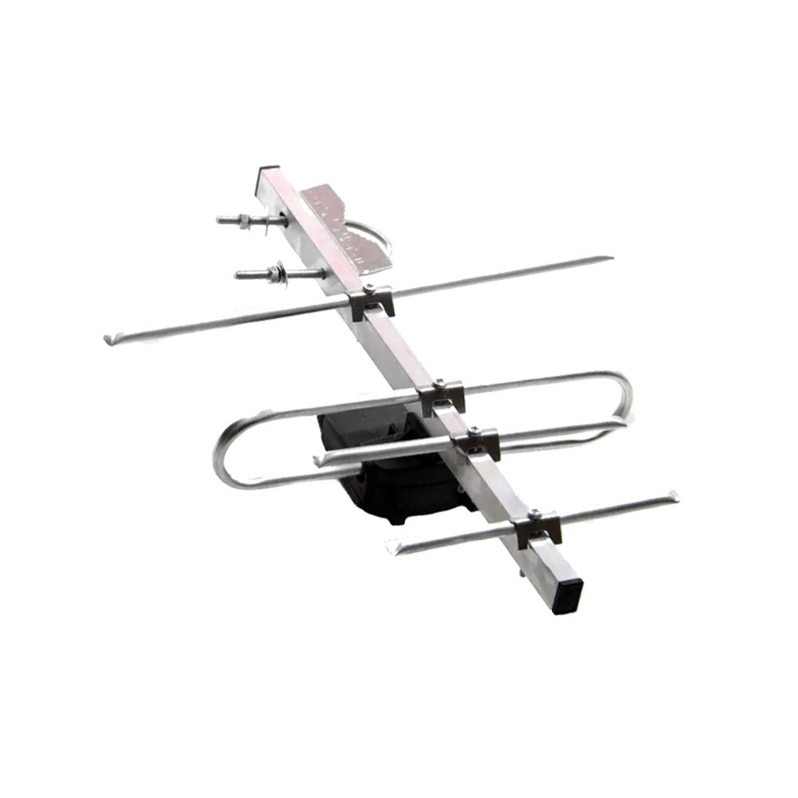 | 35 | Звоните | 300₽ | 340₽
204 | Антенна активная FAVORITE STREET 4 А2 DVB-T2 5В | АКТИВНАЯ Материал = Алюминий Коэффициент усиления = 30 дБ Масса = 0,375 кг |  | 35 | Звоните | 340₽ | 380₽
214 | Антенна активная FAVORITE STREET 4 А3 DVB-T2 12В + Б.П. | АКТИВНАЯ Материал = Алюминий Коэффициент усиления = 33 дБ Масса = 0,505 кг Блок питания в комплекте |  | 35 | Звоните | 475₽ | 515₽
205 | Антенна пассивная FAVORITE STREET 5 DVB-T2 | ПАССИВНАЯ Материал = Алюминий Коэффициент усиления = 10 дБ Масса = 0,410 кг | 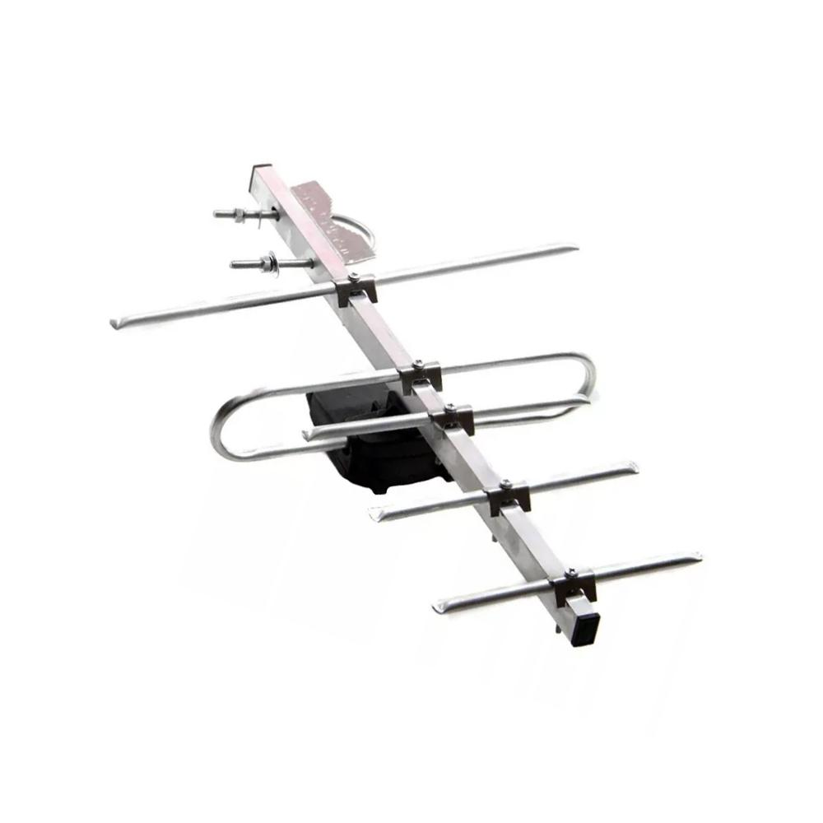 | 25 | Звоните | 320₽ | 360₽
206 | Антенна активная FAVORITE STREET 5 А2 DVB-T2 5В | АКТИВНАЯ Материал = Алюминий Коэффициент усиления = 30,5 дБ Масса = 0,410 кг |  | 25 | Звоните | 360₽ | 400₽
215 | Антенна активная FAVORITE STREET 5 А3 DVB-T2 12В + Б.П. | АКТИВНАЯ Материал = Алюминий Коэффициент усиления = 33,5 дБ Масса = 0,530 кг Блок питания в комплекте |  | 25 | Звоните | 495₽ | 535₽
207 | Антенна пассивная FAVORITE STREET 7 DVB-T2 | ПАССИВНАЯ Материал = Алюминий Коэффициент усиления = 12 дБ Масса = 0,430 кг | 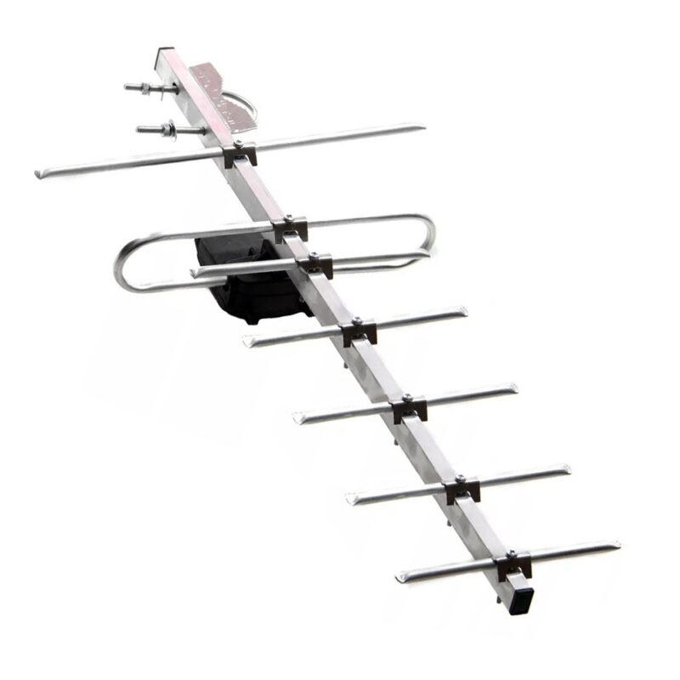 | 20 | Звоните | 340₽ | 390₽
208 | Антенна активная FAVORITE STREET 7 А2 DVB-T2 5В | АКТИВНАЯ Материал = Алюминий Коэффициент усиления = 33 дБ Масса = 0,430 кг |  | 20 | Звоните | 380₽ | 430₽
216 | Антенна активная FAVORITE STREET 7 А3 DVB-T2 12В + Б.П. | АКТИВНАЯ Материал = Алюминий Коэффициент усиления = 36 дБ Масса = 0,560 кг Блок питания в комплекте |  | 20 | Звоните | 515₽ | 565₽
209 | Антенна пассивная FAVORITE STREET 8 DVB-T2 | ПАССИВНАЯ Материал = Алюминий Коэффициент усиления = 13 дБ Масса = 0,440 кг | 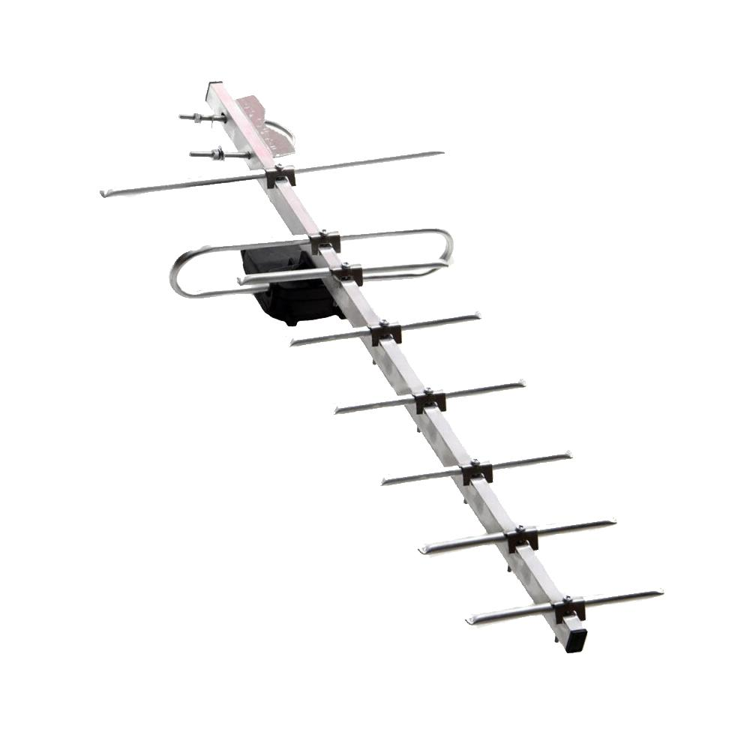 | 20 | Звоните | 395₽ | 460₽
210 | Антенна активная FAVORITE STREET 8 А2 DVB-T2 5В | АКТИВНАЯ Материал = Алюминий Коэффициент усиления = 34 дБ Масса = 0,440 кг |  | 20 | Звоните | 435₽ | 500₽
217 | Антенна активная FAVORITE STREET 8 А3 DVB-T2 12В + Б.П. | АКТИВНАЯ Материал = Алюминий Коэффициент усиления = 37 дБ Масса = 0,570 кг Блок питания в комплекте |  | 20 | Звоните | 570₽ | 635₽
222 | Антенна пассивная FAVORITE STREET 9 21-41 кан DVB-T2 | ПАССИВНАЯ Материал = Алюминий Коэффициент усиления = 15 дБ Масса = 0,640 кг . Имеет максимальный коэффициент усиления в диапазоне 21-41 каналов | 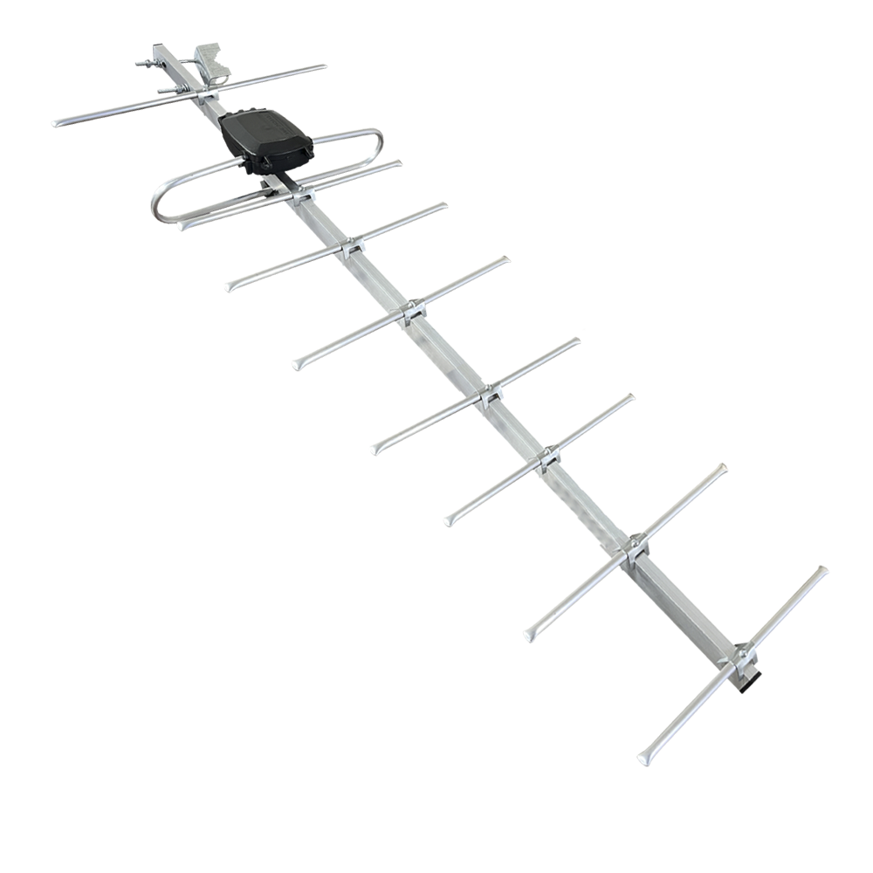 | 15 | Звоните | 430₽ | 510₽
223 | Антенна активная FAVORITE STREET 9 21-41 кан А2 DVB-T2 5В | АКТИВНАЯ Материал = Алюминий Коэффициент усиления = 36 дБ Масса = 0,640 кг Имеет максимальный коэффициент усиления в диапазоне 21-41 каналов |  | 15 | Звоните | 470₽ | 550₽
224 | Антенна активная FAVORITE STREET 9 21-41 кан А3 DVB-T2 12В + Б.П. | АКТИВНАЯ Материал = Алюминий Коэффициент усиления = 39 дБ Масса = 0,770 кг Блок питания в комплекте Имеет максимальный коэффициент усиления в диапазоне 21-41 каналов |  | 15 | Звоните | 605₽ | 685₽
219 | Антенна пассивная FAVORITE STREET 10 DVB-T2 | ПАССИВНАЯ Материал = Алюминий Коэффициент усиления = 15 дБ Масса = 0,440 кг | 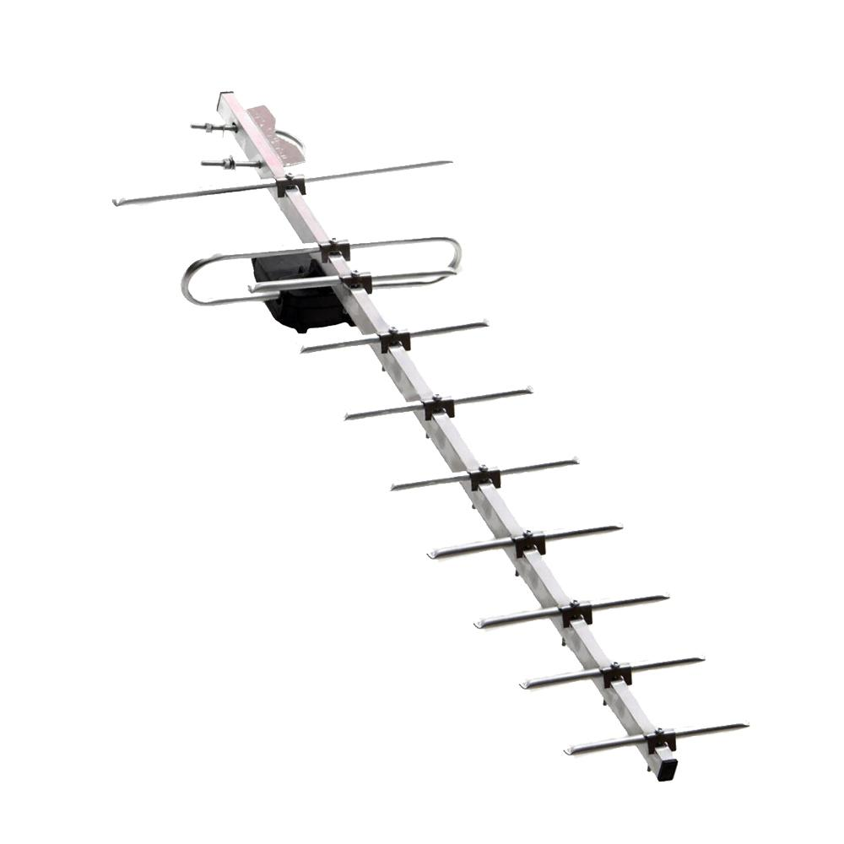 | 15 | Звоните | 430₽ | 510₽
220 | Антенна активная FAVORITE STREET 10 А2 DVB-T2 5В | АКТИВНАЯ Материал = Алюминий Коэффициент усиления = 36 дБ Масса = 0,440 кг |  | 15 | Звоните | 470₽ | 550₽
221 | Антенна активная FAVORITE STREET 10 А3 DVB-T2 12В + Б.П. | АКТИВНАЯ Материал = Алюминий Коэффициент усиления = 39 дБ Масса = 0,570 кг Блок питания в комплекте |  | 15 | Звоните | 605₽ | 685₽
211 | Антенна пассивная FAVORITE STREET X DVB-T2 | ПАССИВНАЯ Материал = Алюминий Коэффициент усиления = 10,5 дБ Масса = 0,365 кг | 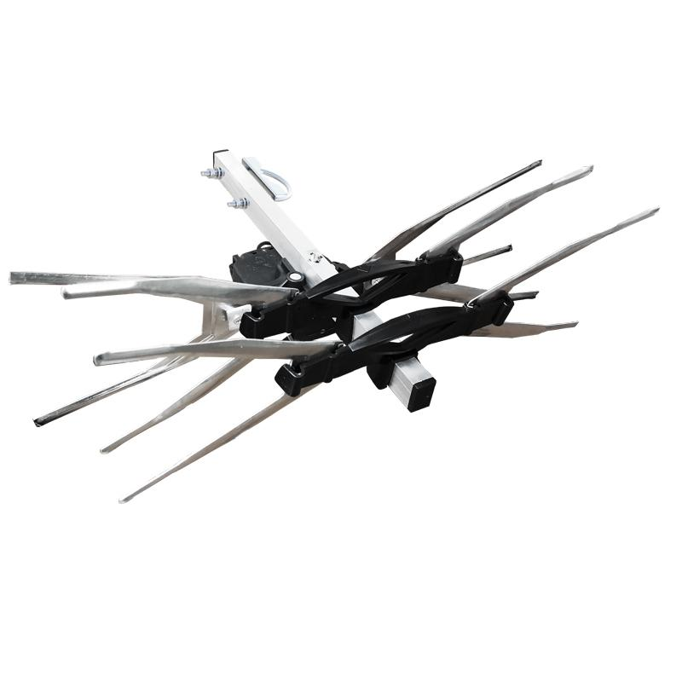 | 20 | Звоните | 400₽ | 440₽
212 | Антенна активная FAVORITE STREET X А2 DVB-T2 5В | АКТИВНАЯ Материал = Алюминий Коэффициент усиления = 31,5 дБ Масса = 0,365 кг |  | 20 | Звоните | 440₽ | 480₽
218 | Антенна активная FAVORITE STREET Х А3 DVB-T2 12В + Б.П. | АКТИВНАЯ Материал = Алюминий Коэффициент усиления = 34,5 дБ Масса = 0,495 кг Блок питания в комплекте |  | 20 | Звоните | 575₽ | 615₽
225 | Антенна пассивная FAVORITE STREET 18 DVB-T2 | ПАССИВНАЯ Материал = Алюминий Коэффициент усиления = 20 дБ Масса = 1 кг | 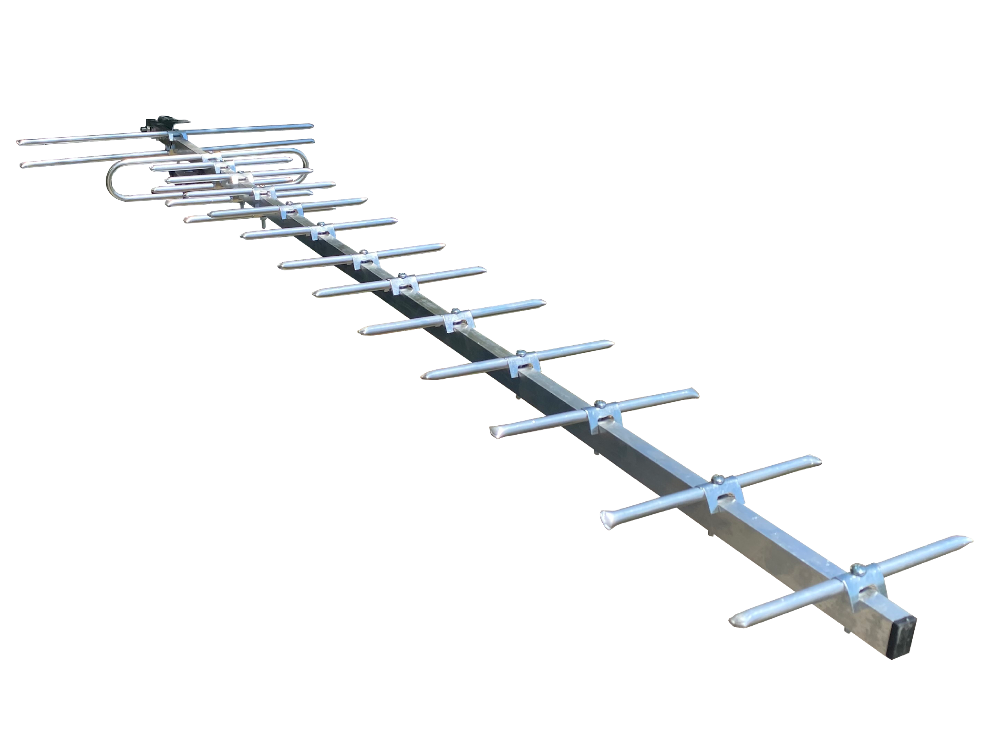 | 15 | Звоните | 750₽ | 800₽
226 | Антенна активная FAVORITE STREET 18 А2 DVB-T2 5В | АКТИВНАЯ Материал = Алюминий Коэффициент усиления = 41 дБ Масса = 1 кг |  | 15 | Звоните | 790₽ | 840₽
227 | Антенна активная FAVORITE STREET 18 А3 DVB-T2 12В + Б.П. | АКТИВНАЯ Материал = Алюминий Коэффициент усиления = 70 дБ Масса =1.130 кг Блок питания в комплекте | 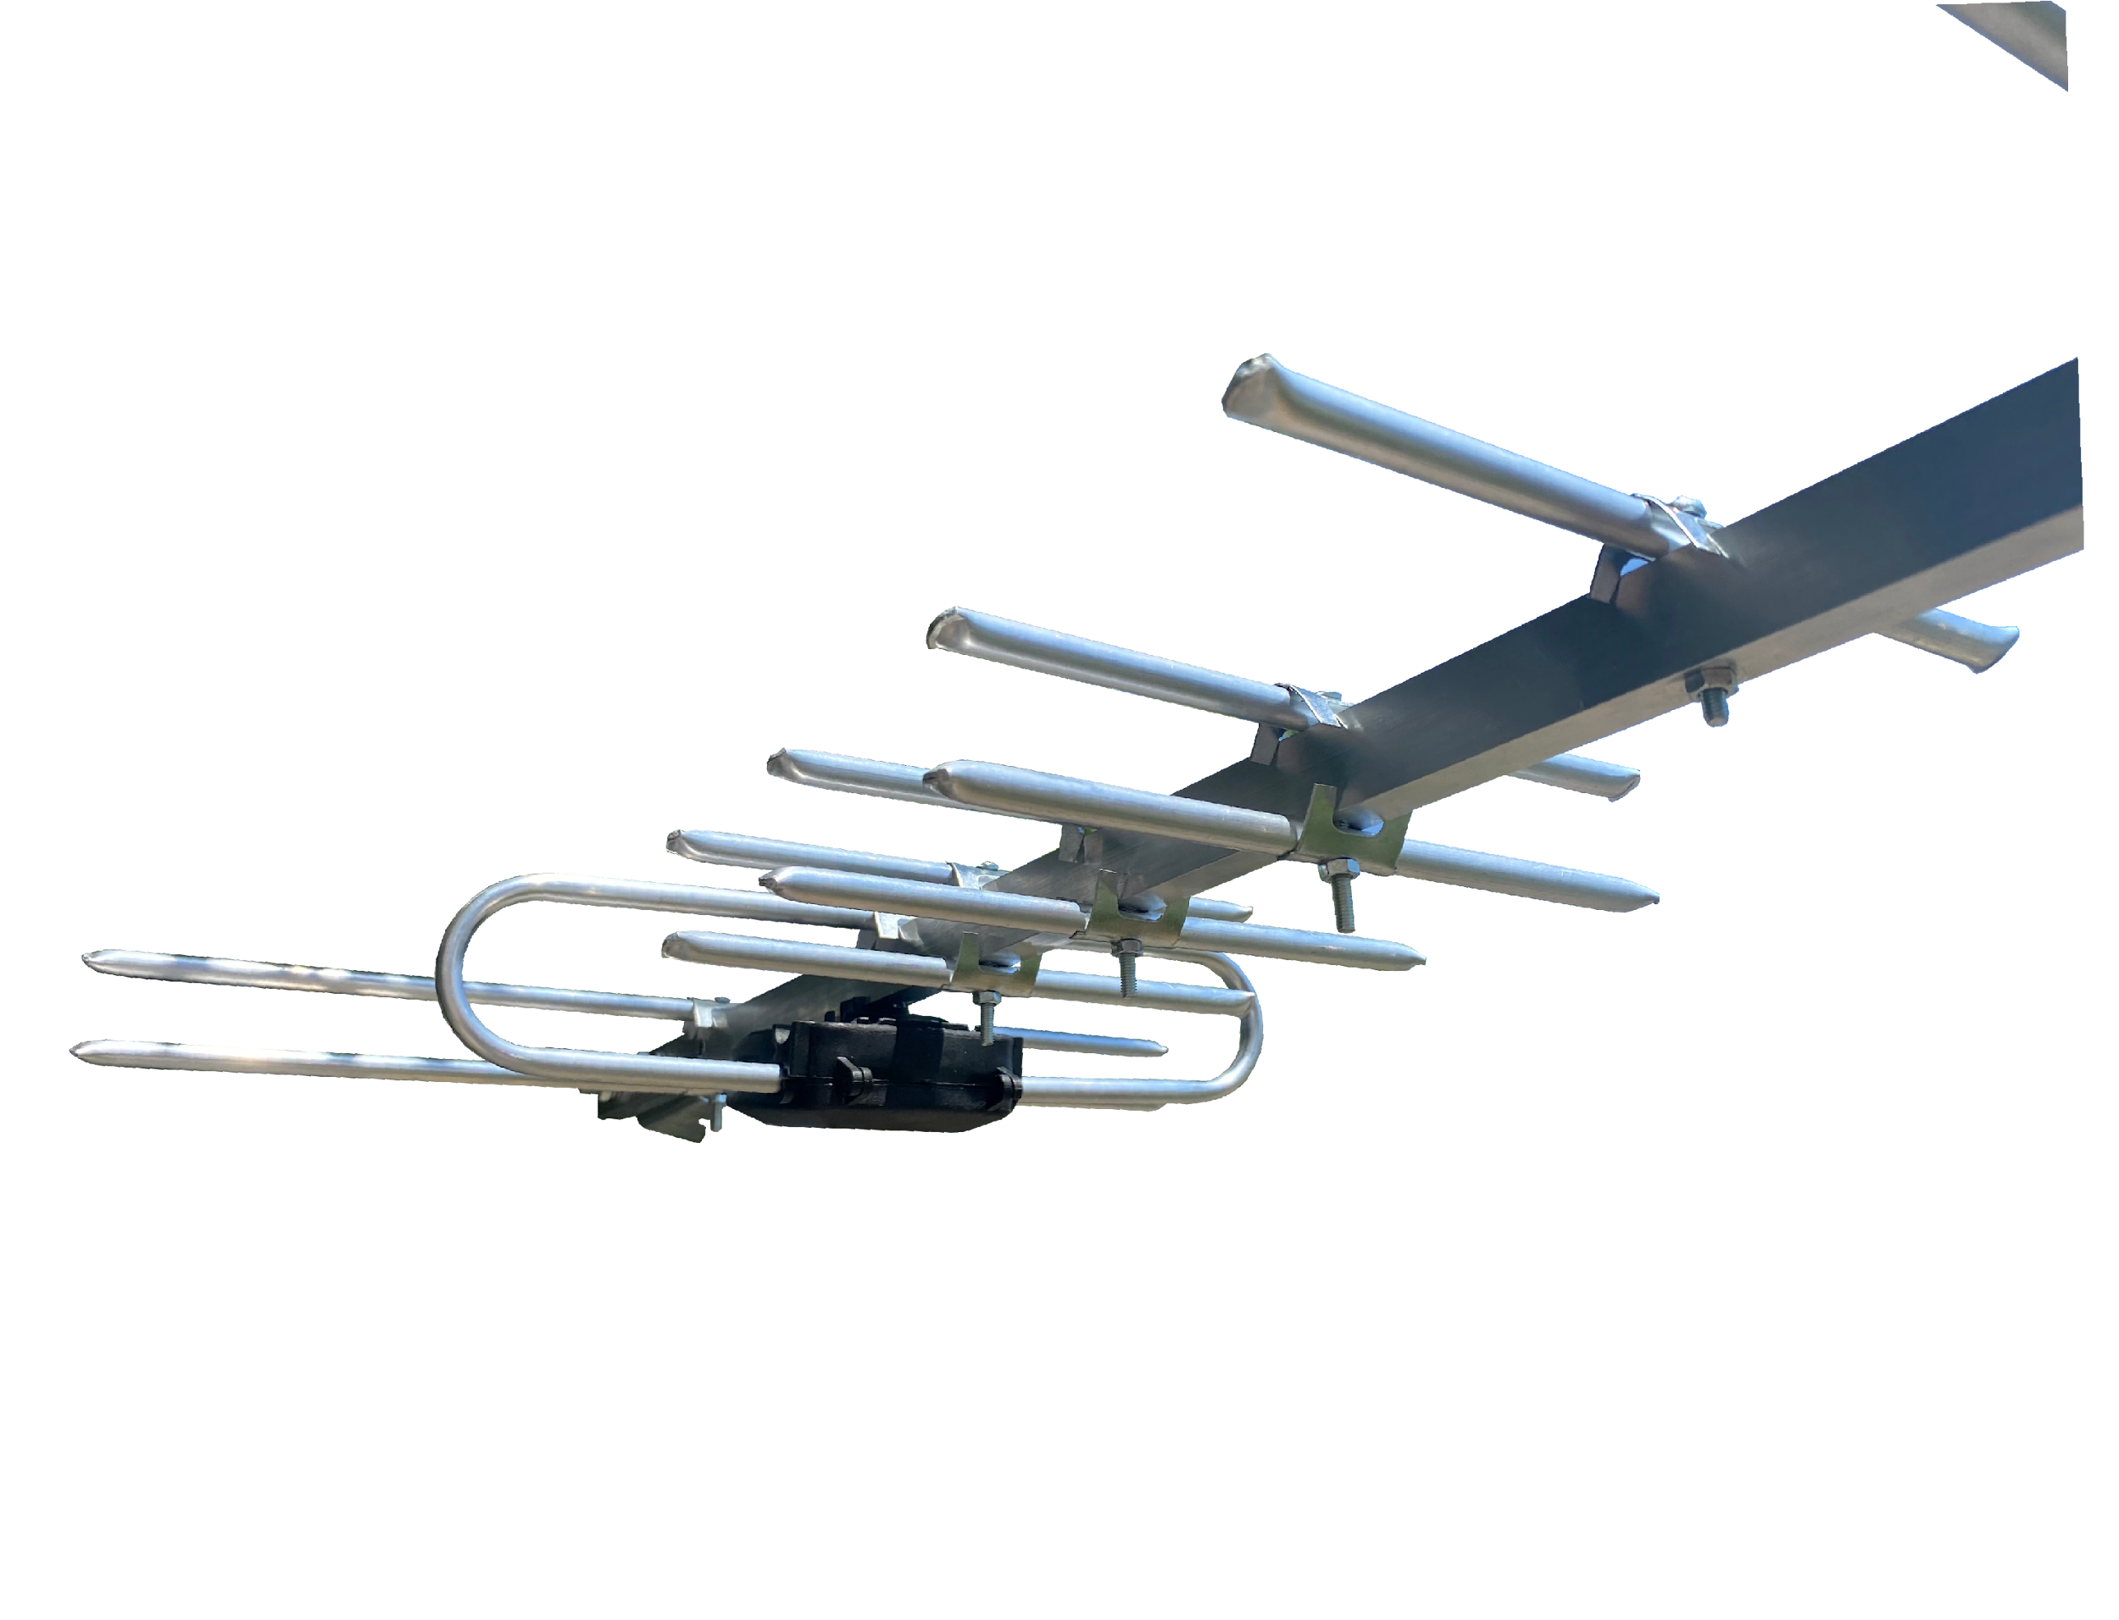 | 15 | Звоните | 790₽ | 975₽
Профессиональная серия антенн МИР DVB-T2 :
Антенны серии «МИР» - профессиональные , полноразмерные антенны, типа «волновой канал». Антенны изготовлены из алюминиевых трубок и профилей . Все стальные детали: узлы крепления к мачте, болты и др. - имеют стойкое цинковое покрытие, которое не только предохраняет сталь от коррозии, но и предотвращает образование гальванической пары сталь/алюминий. Алюминий прочный и легкий материал. Профессиональные антенны имеют длинные конструкции (некоторые имеют длину более 3м) и выдерживают значительную ветровую нагрузку. Чтобы противостоять таким нагрузкам в конструкции антенн используются только винтовые соединения, а длинные части укреплены дополнительными траверсами. Пластмассовые детали выполнены из высокопрочного АВС-пластика стойкого к перепадам температур и ультрафиолетовому излучению.
Арт. | Наименование | Описание | Картинка | Кол-во в упаковке | Цена, руб./шт.
 |  |  |  |  | VIP | опт 1 | опт 2
337 | Антенна пассивная МИР 8 DVB-T2 | ПАССИВНАЯ Материал = Алюминий Коэффициент усиления = 10 дБ Масса = 0,62 кг | 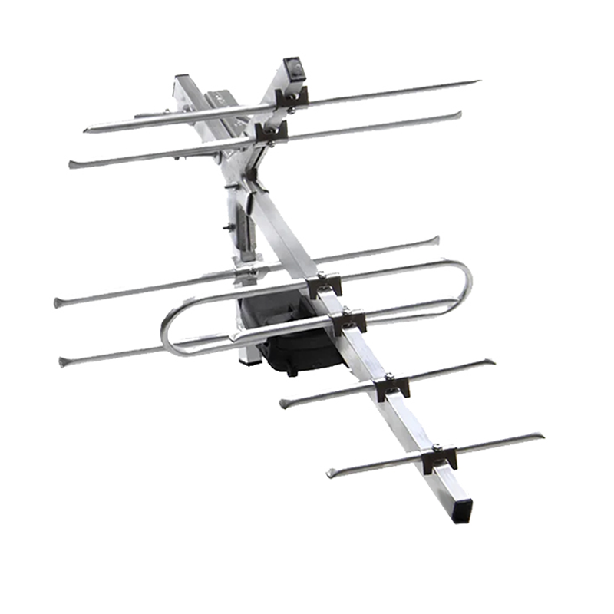 | 20 | Звоните | 455₽ | 515₽
338 | Антенна активная МИР 8 А2 DVB-T2 5В | АКТИВНАЯ Материал = Алюминий Коэффициент усиления = 31 дБ Масса = 0,62 кг |  | 20 | Звоните | 495₽ | 555₽
339 | Антенна активная МИР 8 А3 DVB-T2 12В + Б.П. | АКТИВНАЯ Материал = Алюминий Коэффициент усиления = 34 дБ Масса = 0,74 кг Блок питания в комплекте |  | 20 | Звоните | 630₽ | 690₽
340 | Антенна пассивная МИР 12 (10 "Lite") DVB-T2 | ПАССИВНАЯ Материал = Алюминий Коэффициент усиления = 12 дБ Масса = 0,8 кг | 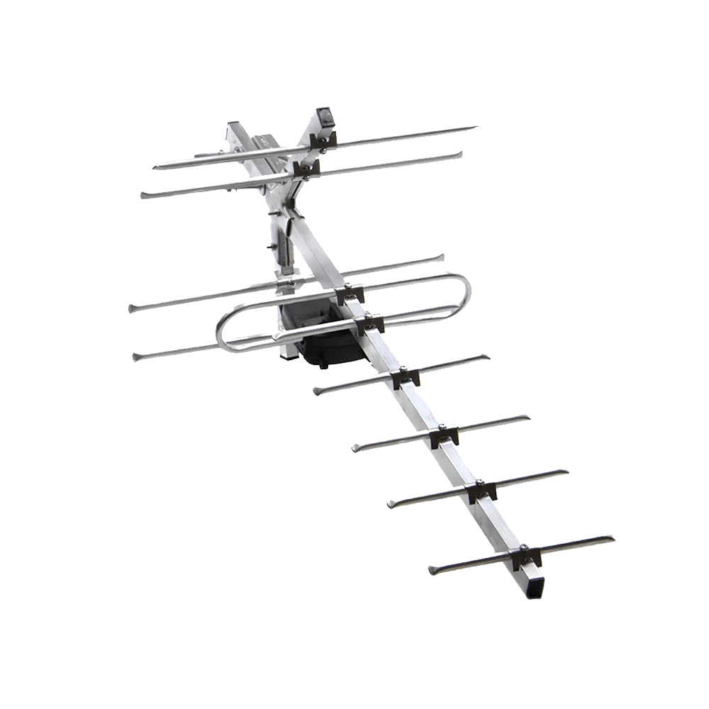 | 15 | Звоните | 500₽ | 560₽
341 | Антенна активная МИР 12 (10 "Lite") A2 DVB-T2 5В | АКТИВНАЯ Материал = Алюминий Коэффициент усиления = 33 дБ Масса = 0,8 кг |  | 15 | Звоните | 540₽ | 600₽
342 | Антенна активная МИР 12 (10 "Lite") A3 DVB-T2 12В + Б.П. | АКТИВНАЯ Материал = Алюминий Коэффициент усиления = 36 дБ Масса = 1,0 кг Блок питания в комплекте |  | 15 | Звоните | 675₽ | 735₽
301 | Антенна пассивная МИР 12 DVB-T2 | ПАССИВНАЯ Материал = Алюминий Коэффициент усиления = 13 дБ Масса = 0,8 кг | 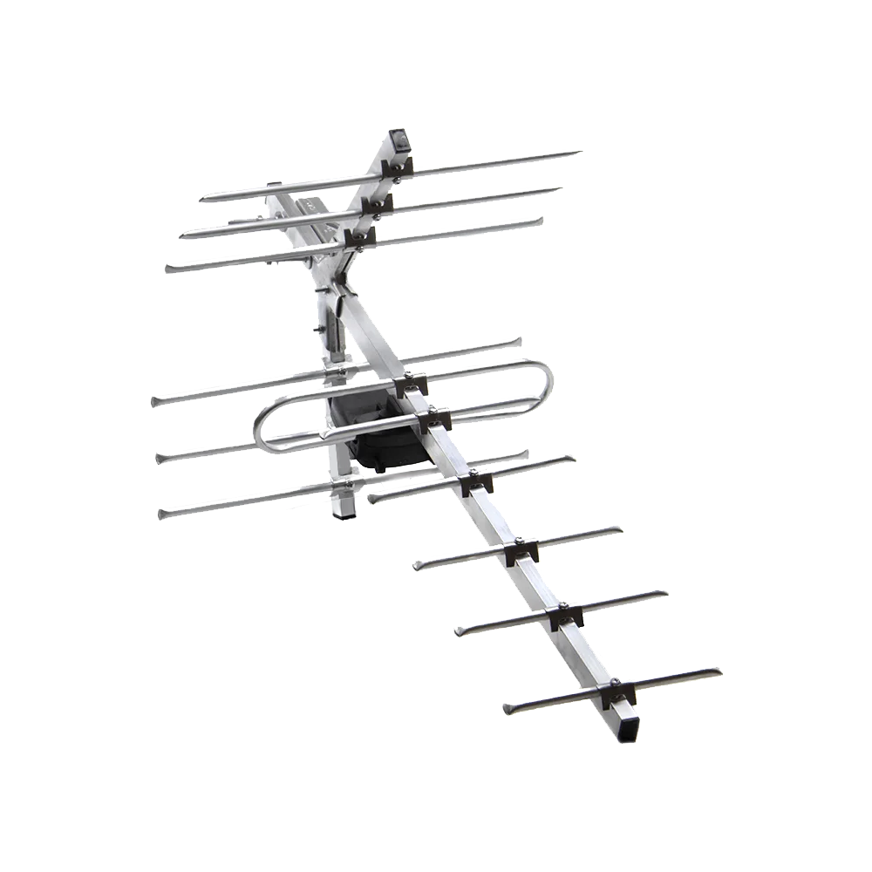 | 15 | Звоните | 535₽ | 570₽
302 | Антенна активная МИР 12 А2 DVB-T2 5В | АКТИВНАЯ Материал = Алюминий Коэффициент усиления = 34 дБ Масса = 0,8 кг |  | 15 | Звоните | 575₽ | 610₽
313 | Антенна активная МИР 12 А3 DVB-T2 12В + Б.П. | АКТИВНАЯ Материал = Алюминий Коэффициент усиления = 37 дБ Масса = 1,0 кг Блок питания в комплекте |  | 15 | Звоните | 710₽ | 745₽
319 | Антенна пассивная МИР 12 REF DVB-T2 с БОЛЬШИМ РЕФЛЕКТОРОМ | ПАССИВНАЯ Материал = Алюминий Коэффициент усиления = 15 дБ Масса = 1 кг На антенне установлен большой сетчатый рефлектор , который максимально блокирует отраженный сигнал от зданий , убирая помехи с приемника и отражает на приемник усиленный сигнал с рентранслятора | 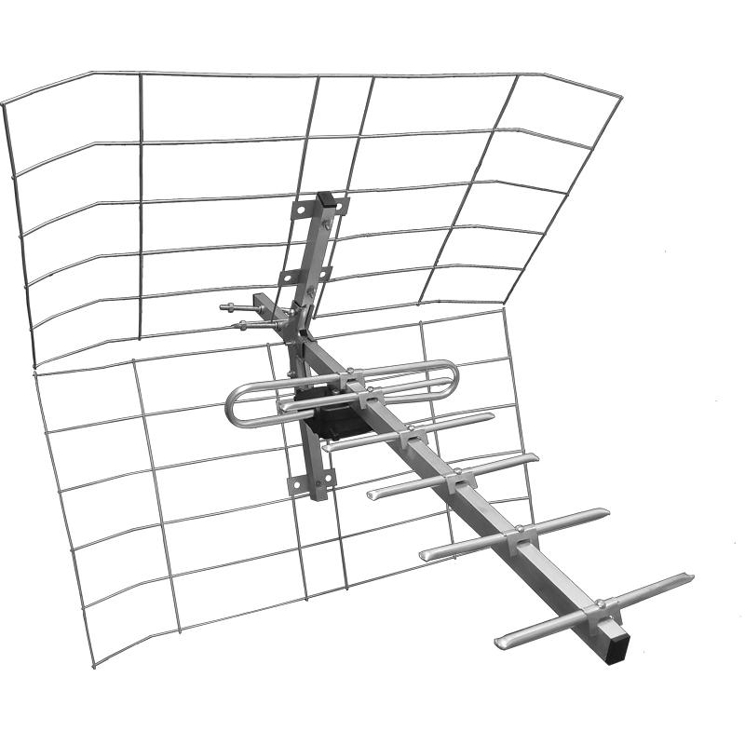 | 15 | Звоните | 585₽ | 620₽
320 | Антенна активная МИР 12 REF A2 DVB-T2 с БОЛЬШИМ РЕФЛЕКТОРОМ 5В | АКТИВНАЯ Материал = Алюминий Коэффициент усиления = 34 дБ Масса = 1 кг |  | 15 | Звоните | 625₽ | 660₽
321 | Антенна активная МИР 12 REF A3 DVB-T2 с БОЛЬШИМ РЕФЛЕКТОРОМ 12В + Б.П. | АКТИВНАЯ Материал = Алюминий Коэффициент усиления = 34 дБ Масса = 1,2 кг Блок питания в комплекте |  | 15 | Звоните | 760₽ | 795₽
303 | Антенна пассивная МИР 15 DVB-T2 | ПАССИВНАЯ Материал = Алюминий Коэффициент усиления = 16 дБ Масса = 0,9 кг | 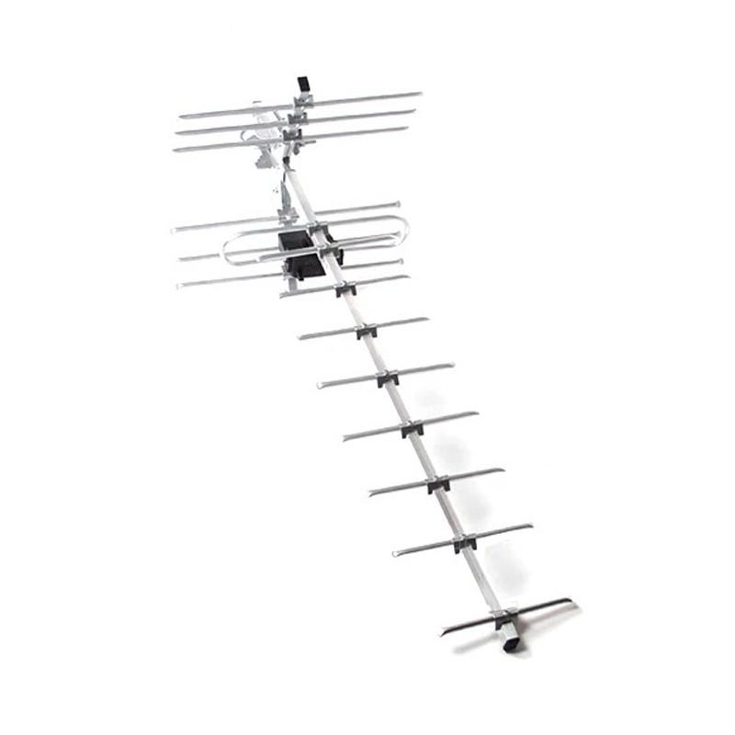 | 20 | Звоните | 640₽ | 685₽
304 | Антенна активная МИР 15 А2 DVB-T2 5В | АКТИВНАЯ Материал = Алюминий Коэффициент усиления = 37 дБ Масса = 0,9 кг |  | 20 | Звоните | 680₽ | 725₽
314 | Антенна активная МИР 15 А3 DVB-T2 12В + Б.П. | АКТИВНАЯ Материал = Алюминий Коэффициент усиления = 40 дБ Масса = 1,01 кг Блок питания в комплекте |  | 20 | Звоните | 815₽ | 860₽
322 | Антенна пассивная МИР 15 REF DVB-T2 с БОЛЬШИМ РЕФЛЕКТОРОМ | ПАССИВНАЯ Материал = Алюминий Коэффициент усиления = 19 дБ Масса = 1,2 кг На антенне установлен большой сетчатый рефлектор , который максимально блокирует отраженный сигнал от зданий , убирая помехи с приемника и отражает на приемник усиленный сигнал с рентранслятора | 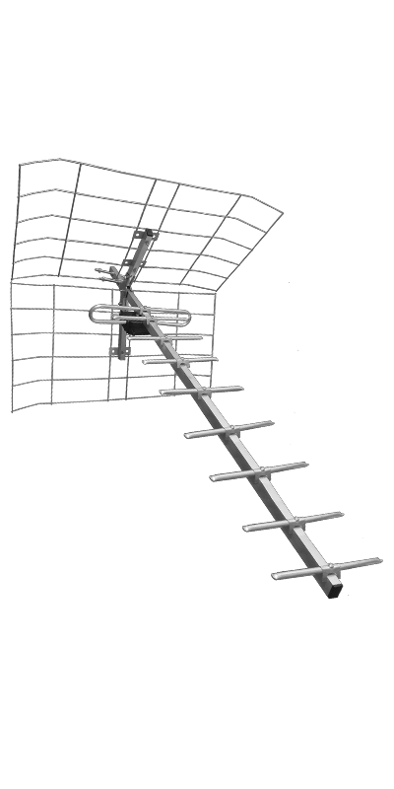 | 20 | Звоните | 740₽ | 790₽
323 | Антенна активная МИР 15 REF A2 DVB-T2 с БОЛЬШИМ РЕФЛЕКТОРОМ 5В | АКТИВНАЯ Материал = Алюминий Коэффициент усиления = 36 дБ Масса = 1,2 кг |  | 20 | Звоните | 780₽ | 830₽
324 | Антенна активная МИР 15 REF A3 DVB-T2 с БОЛЬШИМ РЕФЛЕКТОРОМ 12В + Б.П. | АКТИВНАЯ Материал = Алюминий Коэффициент усиления = 36 дБ Масса = 1,4 кг Блок питания в комплекте |  | 20 | Звоните | 915₽ | 965₽
343 | Антенна пассивная МИР 15 (13 "Lite") DVB-T2 | ПАССИВНАЯ Материал = Алюминий Коэффициент усиления = 15 дБ Масса = 1.13 кг | 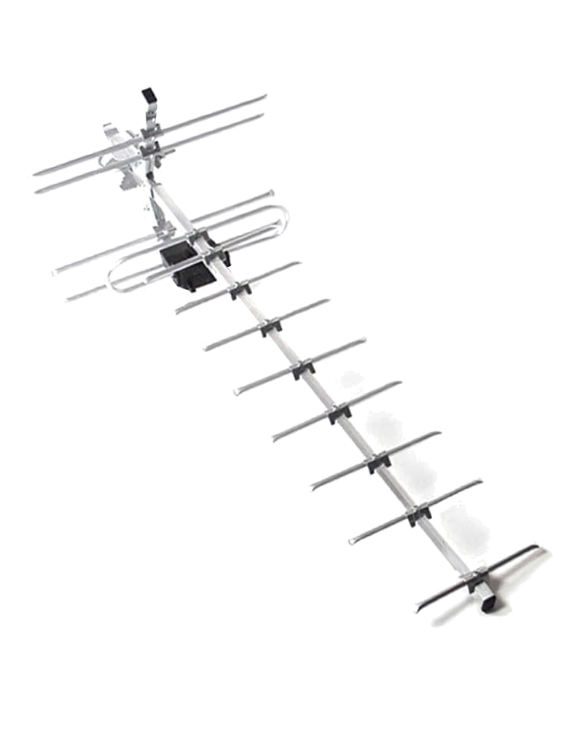 | 20 | Звоните | 600₽ | 650₽
344 | Антенна активная МИР 15 (13 "Lite") A2 DVB-T2 5В | АКТИВНАЯ Материал = Алюминий Коэффициент усиления = 36 дБ Масса = 1.14 кг |  | 20 | Звоните | 640₽ | 690₽
345 | Антенна активная МИР 15 (13 "Lite") A3 DVB-T2 12В + Б.П. | АКТИВНАЯ Материал = Алюминий Коэффициент усиления = 65 дБ Масса = 1.44 кг Блок питания в комплекте |  | 20 | Звоните | 920₽ | 1,195₽
305 | Антенна пассивная МИР 19 DVB-T2 | ПАССИВНАЯ Материал = Алюминий Коэффициент усиления = 20 дБ Масса = 1 кг | 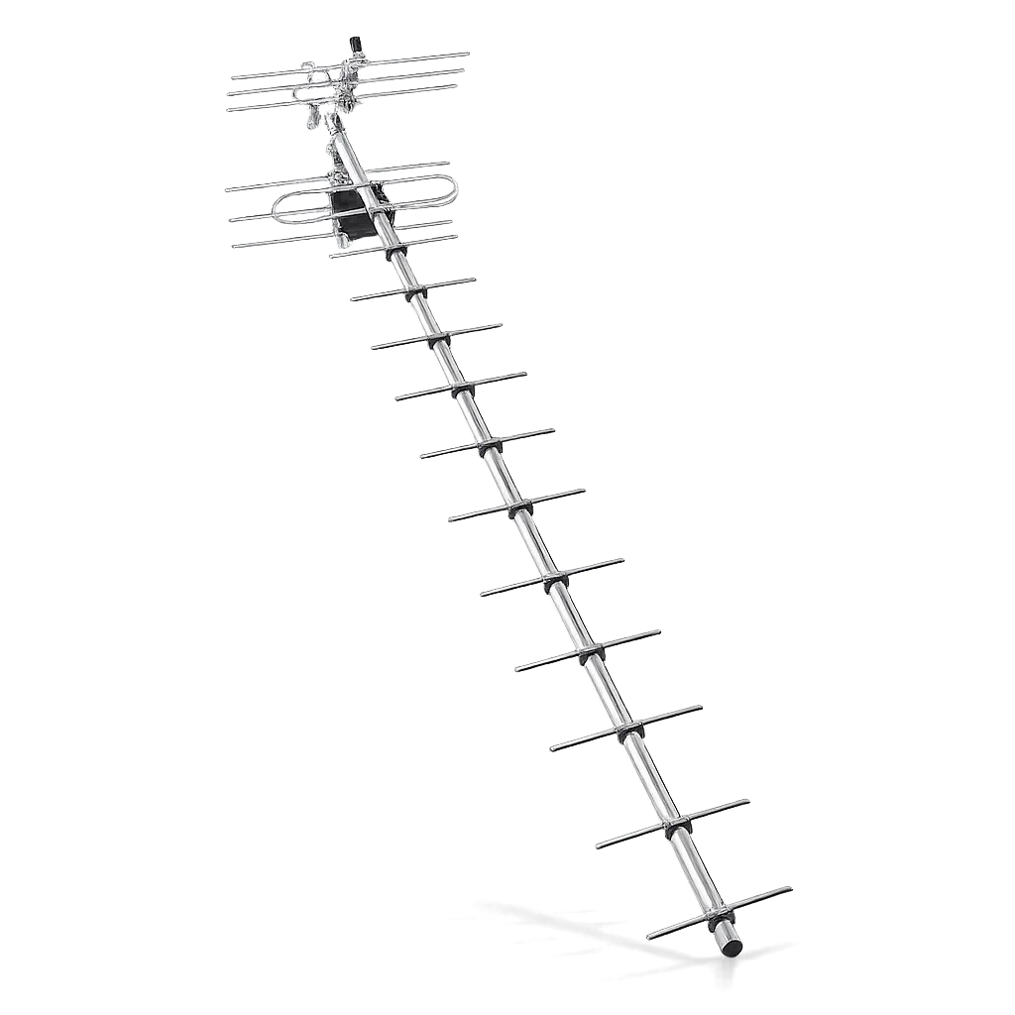 | 15 | Звоните | 750₽ | 800₽
306 | Антенна активная МИР 19 А2 DVB-T2 5В | АКТИВНАЯ Материал = Алюминий Коэффициент усиления = 41 дБ Масса = 1 кг |  | 15 | Звоните | 790₽ | 840₽
315 | Антенна активная МИР 19 А3 DVB-T2 12В + Б.П. | АКТИВНАЯ Материал = Алюминий Коэффициент усиления = 44 дБ Масса = 1,2 кг Блок питания в комплекте |  | 15 | Звоните | 925₽ | 975₽
325 | Антенна пассивная МИР 19 REF DVB-T2 с БОЛЬШИМ РЕФЛЕКТОРОМ | ПАССИВНАЯ Материал = Алюминий Коэффициент усиления = 24 дБ Масса = 1,4 кг На антенне установлен большой сетчатый рефлектор , который максимально блокирует отраженный сигнал от зданий , убирая помехи с приемника и отражает на приемник усиленный сигнал с рентранслятора | 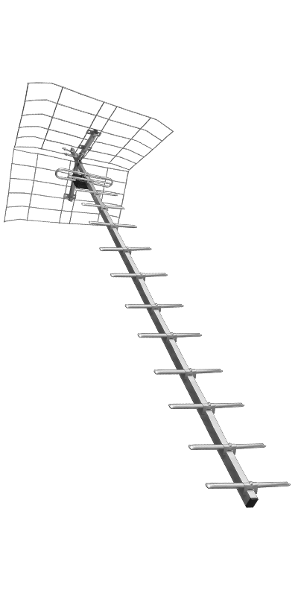 | 15 | Звоните | 850₽ | 900₽
326 | Антенна активная МИР 19 REF A2 DVB-T2 с БОЛЬШИМ РЕФЛЕКТОРОМ 5В | АКТИВНАЯ Материал = Алюминий Коэффициент усиления = 38 дБ Масса = 1,4 кг |  | 15 | Звоните | 890₽ | 940₽
327 | Антенна активная МИР 19 REF A3 DVB-T2 с БОЛЬШИМ РЕФЛЕКТОРОМ 12В + Б.П. | АКТИВНАЯ Материал = Алюминий Коэффициент усиления = 38 дБ Масса = 1,6 кг Блок питания в комплекте |  | 15 | Звоните | 1,025₽ | 1,075₽
346 | Антенна пассивная МИР 19 (17 "Lite") DVB-T2 | ПАССИВНАЯ Материал = Алюминий Коэффициент усиления = 18 дБ Масса = 0.95 кг | 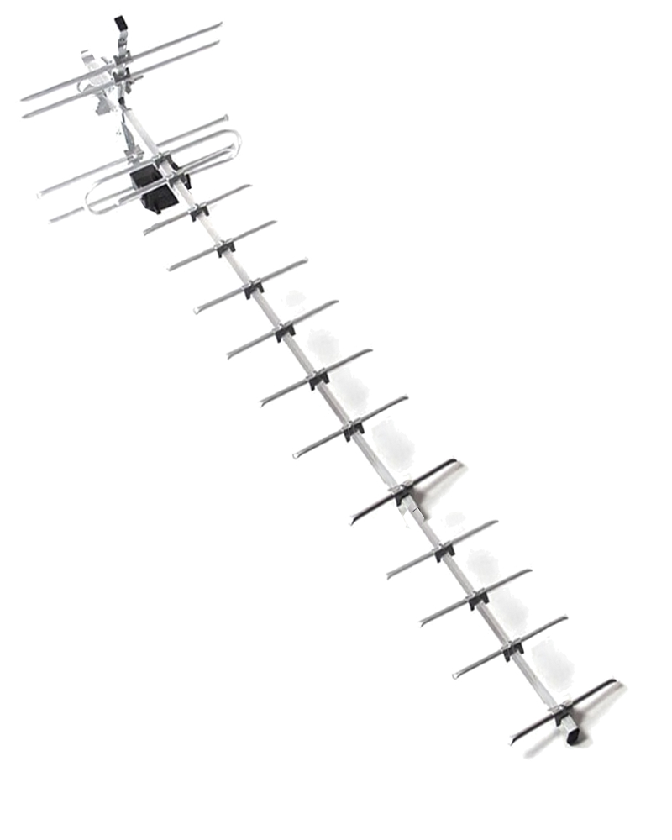 | 15 | Звоните | 710₽ | 760₽
347 | Антенна активная МИР 19 (17 "Lite") A2 DVB-T2 5В | АКТИВНАЯ Материал = Алюминий Коэффициент усиления = 39 дБ Масса = 1 кг |  | 15 | Звоните | 750₽ | 800₽
348 | Антенна активная МИР 19 (17 "Lite") A3 DVB-T2 12В + Б.П. | АКТИВНАЯ Материал = Алюминий Коэффициент усиления = 68 дБ Масса = 1.3 кг Блок питания в комплекте |  | 15 | Звоните | 885₽ | 935₽
307 | Антенна пассивная МИР X50 DVB-T2 | ПАССИВНАЯ Материал - Алюминий; Кол-во элементов - 30; Размеры в сборе - 75х36х33 см; Коэффициент усиления - 15 дБ; Масса - 610 грамм; | 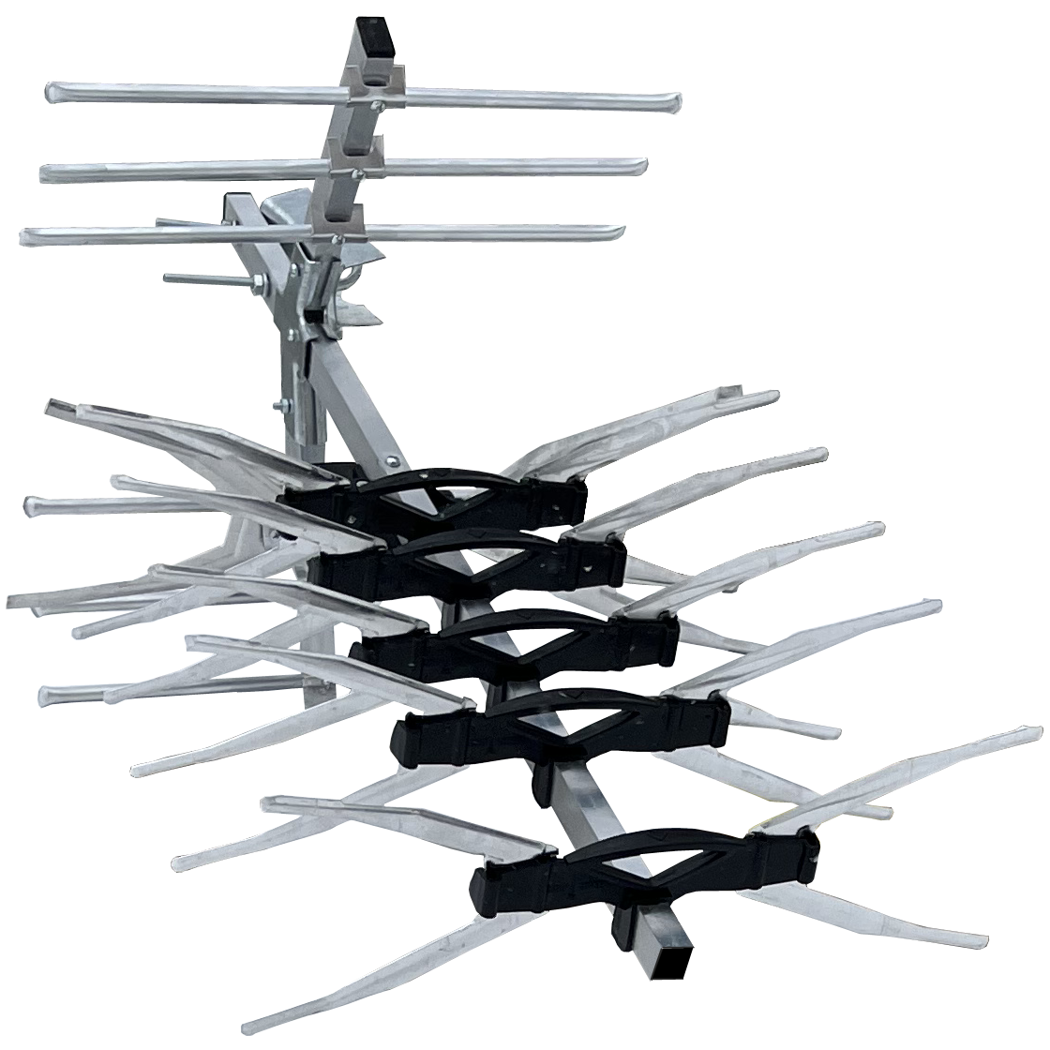 | 15 | Звоните | 800₽ | 880₽
308 | Антенна активная МИР X50 А2 DVB-T2 5В | АКТИВНАЯ Материал - Алюминий; Кол-во элементов - 30; Размеры в сборе - 75х36х33 см; Коэффициент усиления - 36 дБ; Масса - 610 грамм; 5В усилитель в комплекте |  | 15 | Звоните | 840₽ | 920₽
316 | Антенна активная МИР Х50 А3 DVB-T2 12В + Б.П. | АКТИВНАЯ Материал - Алюминий; Кол-во элементов - 30; Размеры в сборе - 75х36х33 см; Коэффициент усиления - 39 дБ; Масса - 740 грамм; 12В усилитель и блок питания в комплекте |  | 15 | Звоните | 975₽ | 1,055₽
328 | Антенна пассивная МИР X50 REF DVB-T2 с БОЛЬШИМ РЕФЛЕКТОРОМ | ПАССИВНАЯ Материал = Алюминий Коэффициент усиления = 20 дБ Масса = 1,0 кг На антенне установлен большой сетчатый рефлектор , который максимально блокирует отраженный сигнал от зданий , убирая помехи с приемника и отражает на приемник усиленный сигнал с рентранслятора |  | 15 | Звоните | 900₽ | 990₽
329 | Антенна активная МИР Х50 REF A2 DVB-T2 с БОЛЬШИМ РЕФЛЕКТОРОМ 5В | АКТИВНАЯ Материал = Алюминий Коэффициент усиления = 40 дБ Масса = 1 кг |  | 15 | Звоните | 940₽ | 1,030₽
330 | Антенна активная МИР Х50 REF A3 DVB-T2 с БОЛЬШИМ РЕФЛЕКТОРОМ 12В + Б.П. | АКТИВНАЯ Материал = Алюминий Коэффициент усиления = 40 дБ Масса = 1,2 кг Блок питания в комплекте |  | 15 | Звоните | 1,075₽ | 1,165₽
309 | Антенна пассивная МИР X60 DVB-T2 | ПАССИВНАЯ Материал - Алюминий; Кол-во элементов - 50; Размеры в сборе - 120х36х33 см; Коэффициент усиления - 17 дБ; Масса - 830 грамм; | 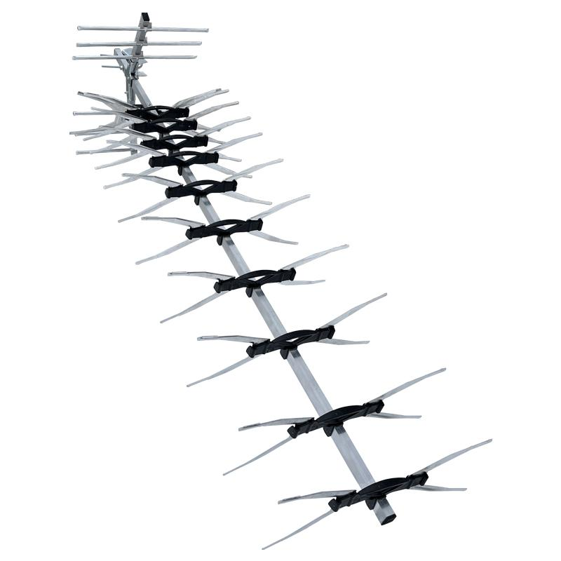 | 15 | Звоните | 1,100₽ | 1,210₽
310 | Антенна активная МИР X60 А2 DVB-T2 5В | АКТИВНАЯ Материал - Алюминий; Кол-во элементов - 50; Размеры в сборе - 120х36х33 см; Коэффициент усиления - 38 дБ; Масса - 830 грамм; 5В усилитель в комплекте |  | 15 | Звоните | 1,140₽ | 1,250₽
317 | Антенна активная МИР Х60 А3 DVB-T2 12В + Б.П. | АКТИВНАЯ Материал - Алюминий; Кол-во элементов - 50; Размеры в сборе - 120х36х33 см; Коэффициент усиления - 41 дБ; Масса - 960 грамм; 12В усилитель и блок питания в комплекте |  | 15 | Звоните | 1,275₽ | 1,385₽
331 | Антенна пассивная МИР X60 REF DVB-T2 с БОЛЬШИМ РЕФЛЕКТОРОМ | ПАССИВНАЯ Материал = Алюминий Коэффициент усиления = 22 дБ Масса = 1,5 кг На антенне установлен большой сетчатый рефлектор , который максимально блокирует отраженный сигнал от зданий , убирая помехи с приемника и отражает на приемник усиленный сигнал с рентранслятора , что увеличивает коэффициент усиления антенны на 3-5дБ. Может быть в АКТИВНОМ исполнении — варианты А2 и А3. | 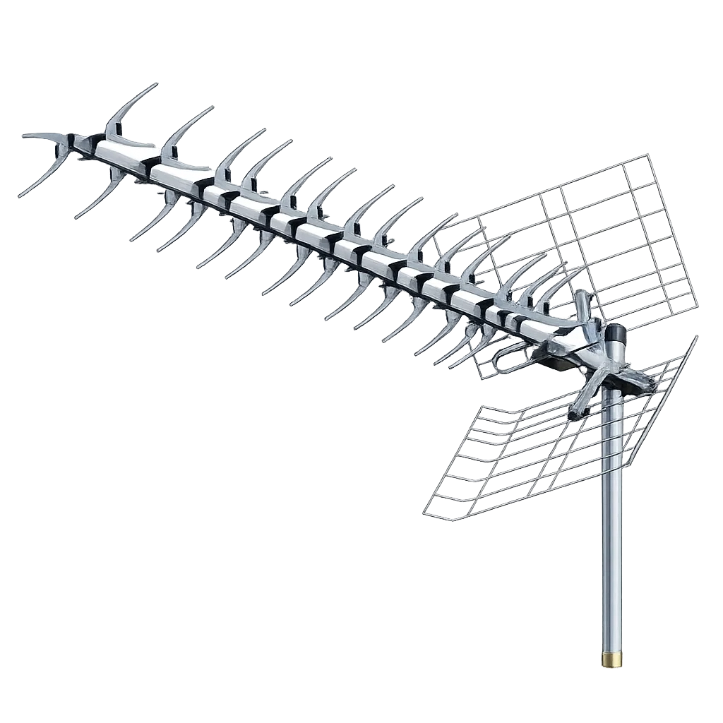 | 15 | Звоните | 1,200₽ | 1,320₽
332 | Антенна активная МИР Х60 REF A2 DVB-T2 с БОЛЬШИМ РЕФЛЕКТОРОМ 5В | АКТИВНАЯ Материал = Алюминий Коэффициент усиления = 42 дБ Масса = 1,5 кг |  | 15 | Звоните | 1,240₽ | 1,360₽
333 | Антенна активная МИР Х60 REF A3 DVB-T2 с БОЛЬШИМ РЕФЛЕКТОРОМ 12В + Б.П. | АКТИВНАЯ Материал = Алюминий Коэффициент усиления = 42 дБ Масса = 1,7 кг Блок питания в комплекте |  | 15 | Звоните | 1,375₽ | 1,495₽
311 | Антенна пассивная МИР X100 DVB-T2 | ПАССИВНАЯ Материал = Алюминий Коэффициент усиления = 21 дБ Масса = 0,87 кг | 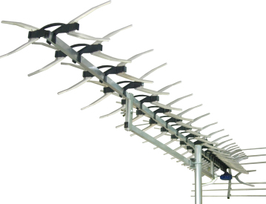 | 10 | Звоните | 3,000₽ | 3,300₽
312 | Антенна активная МИР X100 А2 DVB-T2 5В | АКТИВНАЯ Материал = Алюминий Коэффициент усиления = 44 дБ Масса = 0,87 кг |  | 10 | Звоните | 3,040₽ | 3,340₽
318 | Антенна активная МИР Х100 А3 DVB-T2 12В + Б.П. | АКТИВНАЯ Материал = Алюминий Коэффициент усиления = 44 дБ Масса = 1,1 кг Блок питания в комплекте |  | 10 | Звоните | 3,175₽ | 3,475₽
334 | Антенна пассивная МИР X100 REF DVB-T2 с БОЛЬШИМ РЕФЛЕКТОРОМ | ПАССИВНАЯ Материал = Алюминий Коэффициент усиления = 22 дБ Масса = 1,5 кг На антенне установлен большой сетчатый рефлектор , который максимально блокирует отраженный сигнал от зданий , убирая помехи с приемника и отражает на приемник усиленный сигнал с рентранслятора , что увеличивает коэффициент усиления антенны на 3-5дБ. Может быть в АКТИВНОМ исполнении — варианты А2 и А3. | 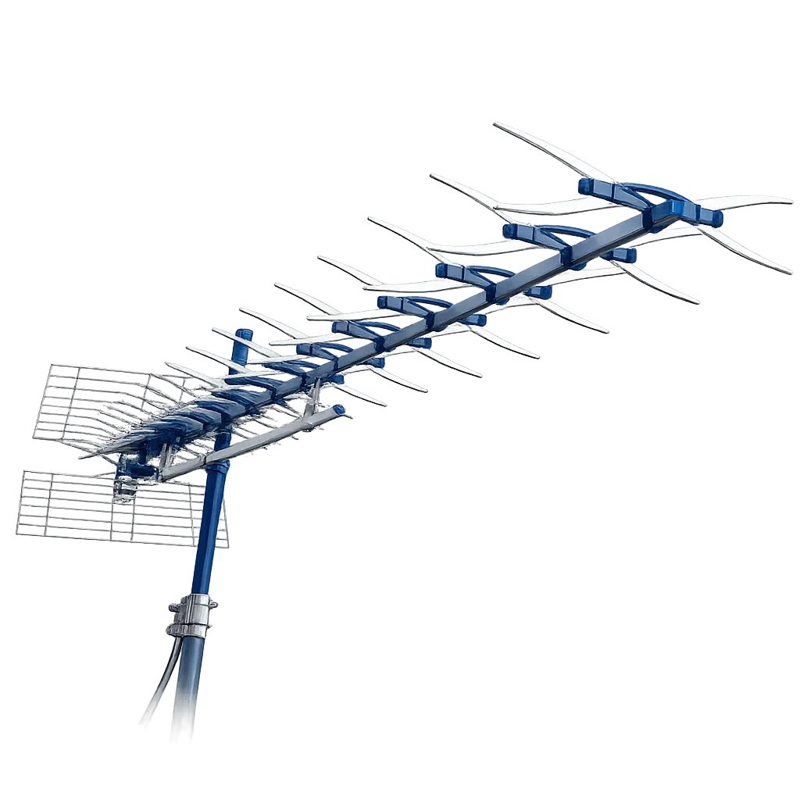 | 10 | Звоните | 3,100₽ | 3,410₽
335 | Антенна активная МИР Х100 REF A2 DVB-T2 с БОЛЬШИМ РЕФЛЕКТОРОМ 5В | АКТИВНАЯ Материал = Алюминий Коэффициент усиления = 47 дБ Масса = 1,5 кг |  | 10 | Звоните | 3,140₽ | 3,450₽
336 | Антенна активная МИР Х100 REF A3 DVB-T2 с БОЛЬШИМ РЕФЛЕКТОРОМ 12В + Б.П. | АКТИВНАЯ Материал = Алюминий Коэффициент усиления = 47 дБ Масса = 1,7 кг Блок питания в комплекте |  | 10 | Звоните | 3,275₽ | 3,585₽
Профессиональная серия антенн СПЕКТР DVB-T2 :
СПЕКТР — ИННОВАЦИОННАЯ АНТЕННА для любых регионов и частот вещания мультиплексов.
СПЕКТР представляет собой волновой канал С ТРЕМЯ или ЧЕТЫРЬМЯ ОСНОВНЫМИ ЭЛЕМЕНТАМИ - ПРИЕМНИКАМИ, настроенными на нижний , средний и верхний диапазоны принимаемых частот DVB-T2 сигнала . Это позволяет уверенно принимать сигнал во всех регионах России , независимо от разброса частот передатчика DVB-T2 сигнала. Антенны выполнены из алюминия , поэтому они очень ЛЕГКИЕ и ПРОЧНЫЕ. Принимают прямой и отраженный сигнал ― это очень важно для квартир в городских многоэтажках.
Арт. | Наименование | Описание | Картинка | Кол-во в упаковке | Цена, руб./шт.
 |  |  |  |  | VIP | опт 1 | опт 2
401 | Антенна пассивная SPECTR 3 DVB-T2 | ПАССИВНАЯ Материал = Алюминий Коэффициент усиления = 8 дБ Масса = 0,3 кг | 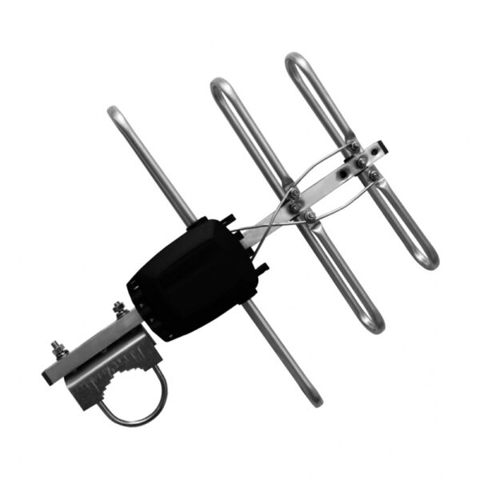 | 25 | Звоните | 400₽ | 450₽
402 | Антенна активная SPECTR 3 A2 DVB-T2 5В | АКТИВНАЯ Материал = Алюминий Коэффициент усиления = 29 дБ Масса = 0,3 кг |  | 25 | Звоните | 440₽ | 490₽
411 | Антенна активная SPECTR 3 A3 DVB-T2 12В+Б.П. | АКТИВНАЯ Материал = Алюминий Коэффициент усиления = 32 дБ Масса = 0,5 кг Блок питания в комплекте |  | 25 | Звоните | 575₽ | 625₽
422 | Антенна пассивная SPECTR 4 DVB-T2 | ПАССИВНАЯ Материал = Алюминий Коэффициент усиления = 9 дБ Масса = 0,3 кг | 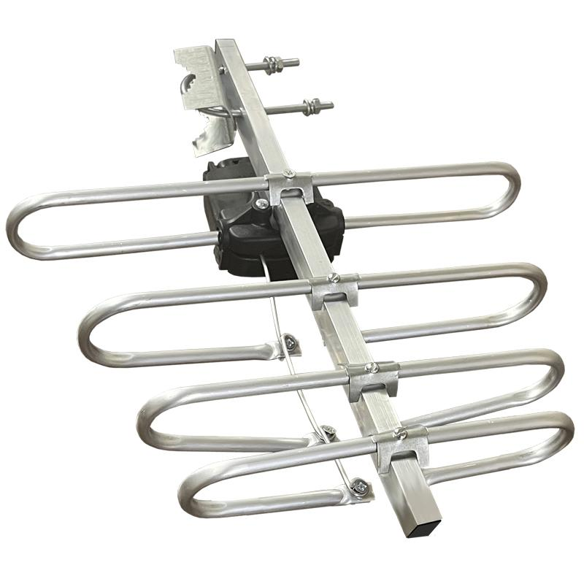 | 25 | Звоните | 450₽ | 500₽
423 | Антенна активная SPECTR 4 A2 DVB-T2 5В | АКТИВНАЯ Материал = Алюминий Коэффициент усиления = 30 дБ Масса = 0,3 кг |  | 25 | Звоните | 490₽ | 540₽
424 | Антенна активная SPECTR 4 A3 DVB-T2 12В + Б.П. | АКТИВНАЯ Материал = Алюминий Коэффициент усиления = 33 дБ Масса = 0,43 кг Блок питания в комплекте |  | 25 | Звоните | 625₽ | 675₽
403 | Антенна пассивная SPECTR 7.3 DVB-T2 | ПАССИВНАЯ Материал = Алюминий Коэффициент усиления = 13 дБ Масса = 0,76 кг | 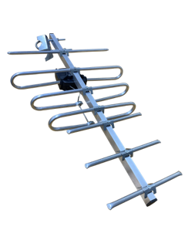 | 20 | Звоните | 500₽ | 550₽
404 | Антенна активная SPECTR 7.3 A2 DVB-T2 5V | АКТИВНАЯ Материал = Алюминий Коэффициент усиления = 33 дБ Масса = 0,76 кг |  | 20 | Звоните | 540₽ | 590₽
412 | Антенна активная SPECTR 7.3 A3 DVB-T2 12V+Б.П. | АКТИВНАЯ Материал = Алюминий Коэффициент усиления = 38 дБ Масса = 0,96 кг Блок питания в комплекте |  | 20 | Звоните | 675₽ | 725₽
428 | Антенна пассивная SPECTR 7.4 DVB-T2 | ПАССИВНАЯ Материал = Алюминий Коэффициент усиления = 18 дБ Масса = 0,5 кг | 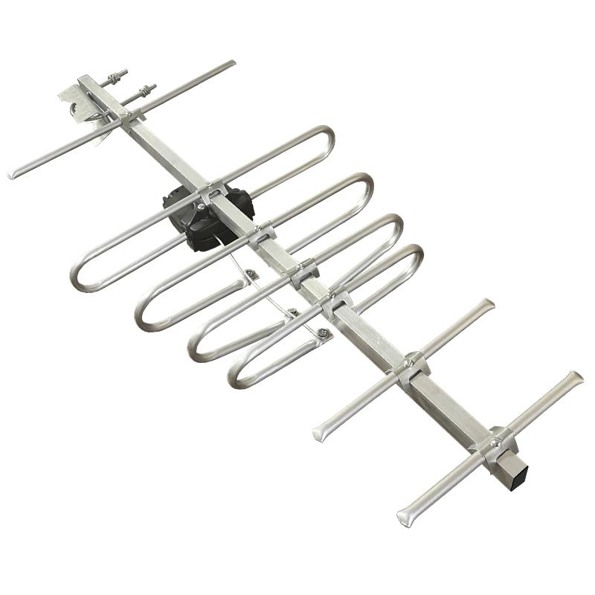 | 20 | Звоните | 550₽ | 600₽
429 | Антенна активная SPECTR 7.4 A2 DVB-T2 5V | АКТИВНАЯ Материал = Алюминий Коэффициент усиления = 39 дБ Масса = 0,5 кг |  | 20 | Звоните | 590₽ | 640₽
430 | Антенна активная SPECTR 7.4 A3 DVB-T2 12V+Б.П. | АКТИВНАЯ Материал = Алюминий Коэффициент усиления = 42 дБ Масса = 0,63 кг Блок питания в комплекте |  | 20 | Звоните | 725₽ | 775₽
425 | Антенна пассивная SPECTR 11.4 DVB-T2 | ПАССИВНАЯ Материал = Алюминий Коэффициент усиления = 15 дБ Масса = 0,5 кг | 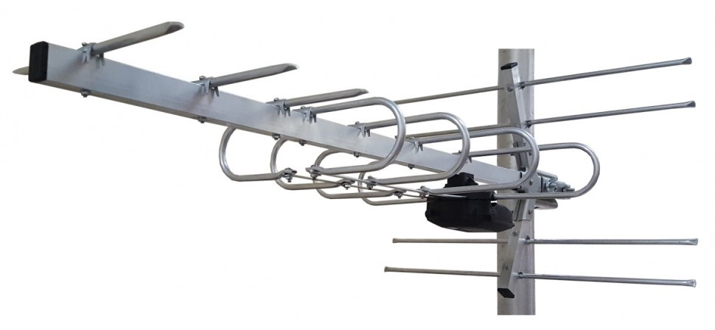 | 12 | Звоните | 650₽ | 700₽
426 | Антенна активная SPECTR 11.4 A2 DVB-T2 5V | АКТИВНАЯ Материал = Алюминий Коэффициент усиления = 39 дБ Масса = 0,5 кг |  | 12 | Звоните | 690₽ | 740₽
427 | Антенна активная SPECTR 11.4 A3 DVB-T2 12V+Б.П. | АКТИВНАЯ Материал = Алюминий Коэффициент усиления = 42 дБ Масса = 0,63 кг Блок питания в комплекте |  | 12 | Звоните | 825₽ | 875₽
405 | Антенна пассивная SPECTR 12(14) DVB-T2 с рефлектором | ПАССИВНАЯ Материал = Алюминий Коэффициент усиления = 19 дБ Масса = 0,82 кг | 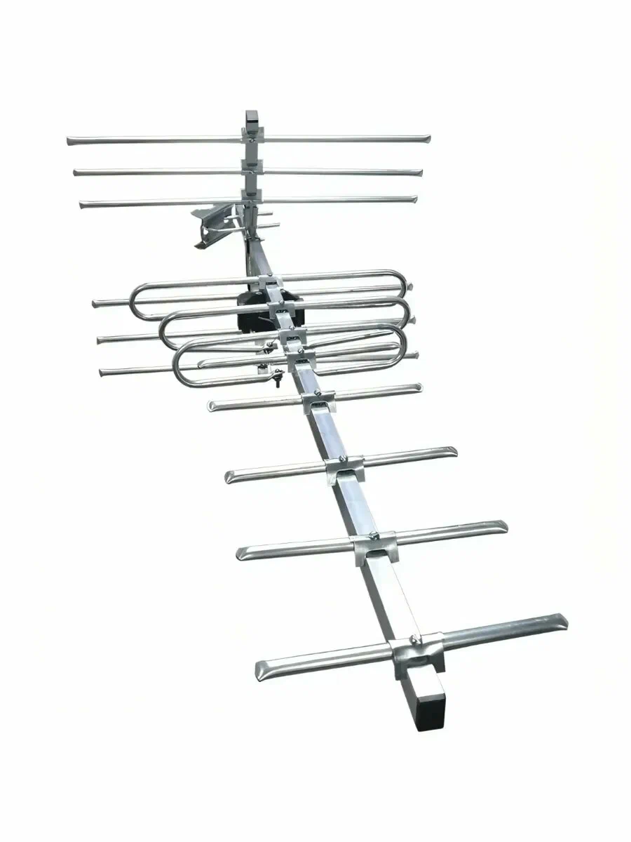 | 10 | Звоните | 670₽ | 765₽
406 | Антенна активная SPECTR 12(14) A2 DVB-T2 5V с рефлектором | АКТИВНАЯ Материал = Алюминий Коэффициент усиления = 39 дБ Масса = 0,82 кг |  | 10 | Звоните | 710₽ | 805₽
413 | Антенна активная SPECTR 12(14) A3 DVB-T2 12V+Б.П. с рефлектором | АКТИВНАЯ Материал = Алюминий Коэффициент усиления = 44 дБ Масса = 1,02 кг Блок питания в комплекте |  | 10 | Звоните | 845₽ | 940₽
416 | Антенна пассивная SPECTR 12 REF DVB-T2 с БОЛЬШИМ РЕФЛЕКТОРОМ | Материал: алюминий Масса: 1,4 кг Антенна оснащена увеличенным сетчатым рефлектором, который эффективно подавляет отражённые сигналы от зданий и других препятствий, снижает уровень помех и направляет усиленный сигнал от ретранслятора на приёмник. Это обеспечивает стабильный приём и повышает общий коэффициент усиления на 3–5 дБ. Варианты исполнения: Пассивная — коэффициент усиления до 23 дБ A2 (5В) — активная версия с усилением до 44 дБ A3 (12В) — активная версия с усилением до 73 дБ и блоком питания Подходит для уверенного приёма цифрового эфирного телевидения стандарта DVB-T2. | 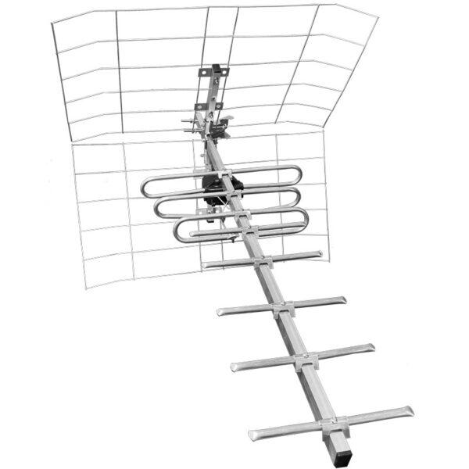 | 10 | Звоните | 770₽ | 850₽
431 | Антенна активная SPECTR 12 REF A2 DVB-T2 5В с рефлектором |  |  | 10 | Звоните | 820₽ | 905₽
432 | Антенна активная SPECTR 12 REF A3 DVB-T2 12В + Б.П. с рефлектором |  |  | 10 | Звоните | 960₽ | 1,060₽
407 | Антенна пассивная SPECTR 19 DVB-T2 с рефлектором | ПАССИВНАЯ Материал = Алюминий Коэффициент усиления = 25 дБ Масса = 0,88 кг | 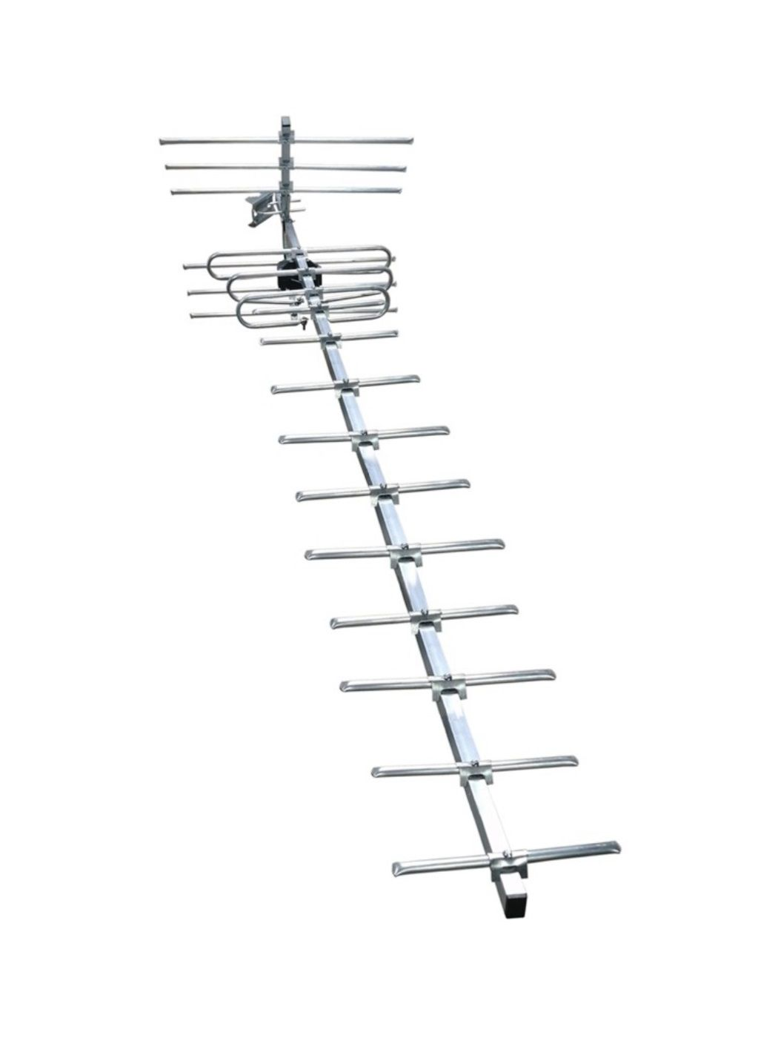 | 15 | Звоните | 850₽ | 950₽
408 | Антенна активная SPECTR 19 A2 DVB-T2 5V с рефлектором |  |  | 15 | Звоните | 890₽ | 990₽
414 | Антенна активная SPECTR 19 A3 DVB-T2 12V+Б.П. с рефлектором |  |  | 15 | Звоните | 1,025₽ | 1,125₽
419 | Антенна пассивная SPECTR 19 REF DVB-T2 с БОЛЬШИМ РЕФЛЕКТОРОМ | Материал: алюминий Масса: 1,6 кг Антенна оснащена увеличенным сетчатым рефлектором, который эффективно подавляет отражённые сигналы от зданий и других препятствий, снижает уровень помех и направляет усиленный сигнал от ретранслятора на приёмник. Это обеспечивает стабильный приём и повышает общий коэффициент усиления на 3–5 дБ. Варианты исполнения: Пассивная — коэффициент усиления до 26 дБ A2 (5В) — активная версия с усилением до 47 дБ A3 (12В) — активная версия с усилением до 76 дБ и блоком питания Подходит для уверенного приёма цифрового эфирного телевидения стандарта DVB-T2. | 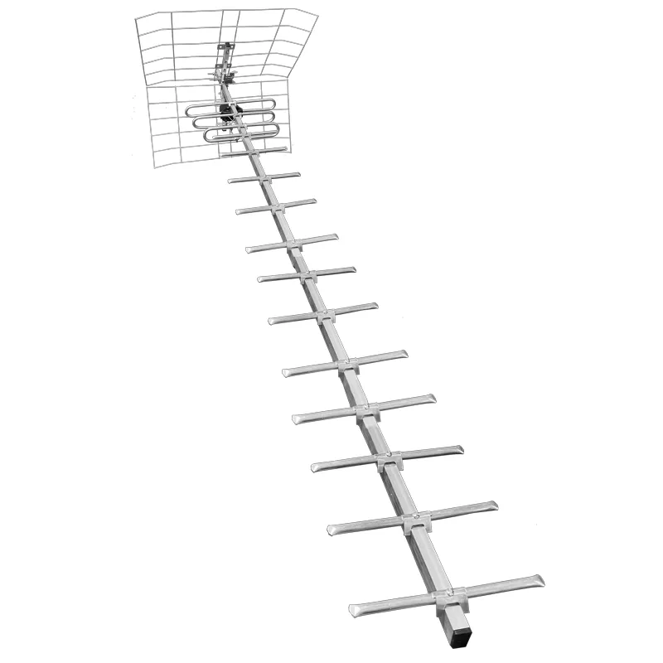 | 15 | Звоните | 950₽ | 1,000₽
433 | Антенна активная SPECTR 19 REF A2 DVB-T2 5В с рефлектором |  |  | 15 | Звоните
434 | Антенна активная SPECTR 19 REF A3 DVB-T2 12В + Б.П. с рефлектором |  |  | 15 | Звоните
409 | Антенна пассивная SPECTR 100 DVB-T2 | ПАССИВНАЯ Материал = Алюминий Коэффициент усиления = 30 дБ Масса = 0,95 кг | 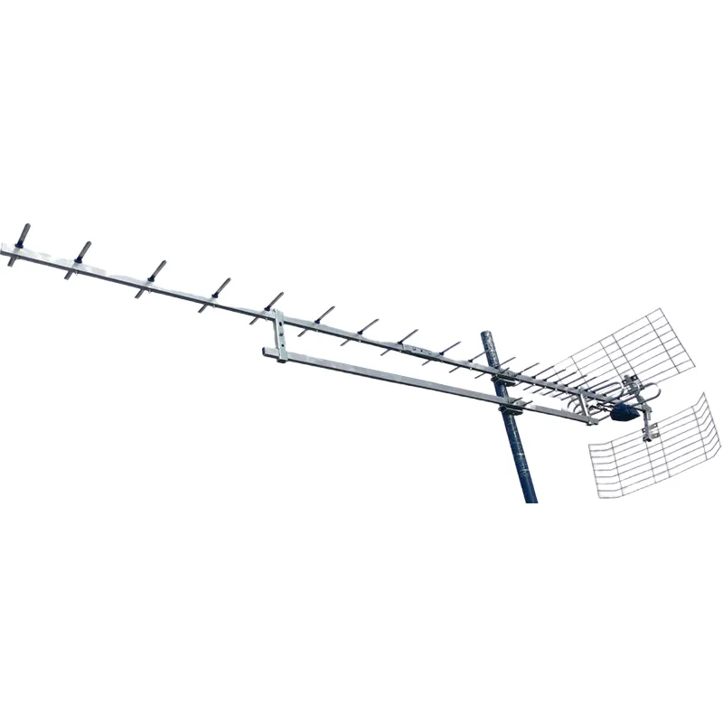 | 5 | Звоните | 3,000₽ | 3,300₽
410 | Антенна активная SPECTR 100 A2 DVB-T2 5V | АКТИВНАЯ Материал = Алюминий Коэффициент усиления = 50 дБ Масса = 0,95 кг |  | 5 | Звоните | 3,040₽ | 3,340₽
415 | Антенна активная SPECTR 100 A3 DVB-T2 12V+Б.П. | АКТИВНАЯ Материал = Алюминий Коэффициент усиления = 55 дБ Масса = 1,5 кг Блок питания в комплекте |  | 5 | Звоните | 3,175₽ | 3,475₽
Серия антенн РЕФЛЕКТОР DVB-T2 :
Идеально подходит для установки в городе , где в основном отраженный сигнал и другие антенны просто не работают , а «сетка» , состоящая в основном из рефлектора , прекрасно борется с «отраженкой» и , имея широкую диаграмму направленности до 90гр , принимает станции даже разбросанные в разных местах города . Монтаж антенны очень простой и не требует специальных навыков и инструментов . Пластик на антеннах может быть желтого , синего , красного , зеленого , черного цветов. Модели совместимы со всеми видами цифровых эфирных ресиверов – DVB-T , при использовании в аналоговом ТВ – работают в диапазоне c 21-60 кан (470-890МГц) .
Арт. | Наименование | Описание | Картинка | Кол-во в упаковке | Цена, руб./шт.
 |  |  |  |  | VIP | опт 1 | опт 2
506 | Антенна пассивная REFLECTOR ПЕТЛЯ —12 в «чемодане» Новинка! | Приемники выполнены в виде петлевых вибраторов. Антенна имеет повышенный коэффициент усиления относительно классических видов антенн REFLEKTOR. Комплектуется платой согласования. Можно укомплектовать усилителем SWA на ваш выбор и блоком питания - за отдельную плату. Коэф. Усиления 14 дБ РАЗМЕРЫ Д*Ш*В 700*550*320 мм вес 0,8кг, V -0,0065 м куб | 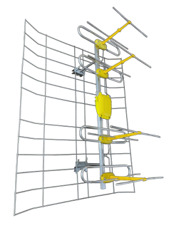 | 5 | Звоните | 700₽ | 750₽
507 | Антенна активная REFLECTOR ПЕТЛЯ —12 А2- 5 В | Активная версия антенны с усилителем 5 Вольт , питание от приставки. Коэф. Усиления 34 дБ |  |  | Звоните | 750₽ | 800₽
508 | Антенна активная REFLECTOR ПЕТЛЯ —12 А3 — 12 В и блок питания | Активная версия антенны с усилителем 5 Вольт , питание от приставки. Коэф. Усиления 34-58 дБ |  |  | Звоните | 870₽ | 920₽
509 | Антенна пассивная REFLECTOR ROMBIK PROF Новинка! | Приемник выполнен в виде ромбика , но с трубчатым рефлектором. Антенна имеет повышенный коэффициент усиления относительно классических видов антенн REFLEKTOR. Комплектуется платой согласования. Можно укомплектовать усилителем SWA на ваш выбор и блоком питания - за отдельную плату. РАЗМЕРЫ Д*Ш*В 420*270*170 мм Коэф. усиления 12 дБ Классическая антенна Харченко вес 0,42кг, V -0,006 м куб | 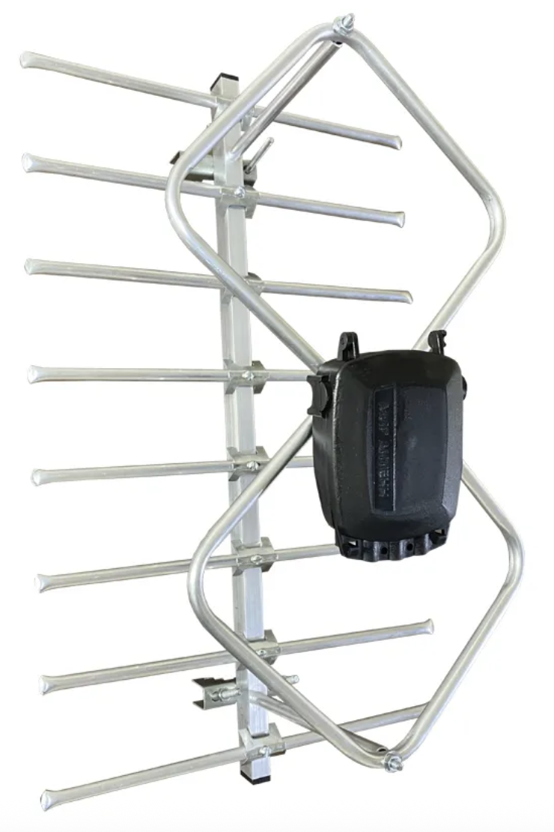 | 25 | Звоните | 500₽ | 550₽
510 | Антенна активная REFLECTOR ROMBIK PROF-А2- 5 В | Активная версия антенны с усилителем 5 Вольт , питание от приставки. Коэф. Усиления 32 дБ |  |  | Звоните | 550₽ | 600₽
511 | Антенна активная REFLECTOR ROMBIK PROF-А3— 12 В и блок питан. | Активная версия антенны с усилителем 5 Вольт , питание от приставки. Коэф. Усиления 32-56 дБ |  |  | Звоните | 670₽ | 720₽
512 | Антенна пассивная REFLECTOR ROMBIK DVB-T2 в «чемодане» Новинка! | Приемник выполнен в виде ромбика. Антенна имеет повышенный коэффициент усиления относительно классических видов антенн REFLEKTOR. Комплектуется платой согласования. Можно укомплектовать усилителем SWA на ваш выбор и блоком питания - за отдельную плату. РАЗМЕРЫ Д*Ш*В 500*550*170 мм Коэф. усиления 10 дБ Классическая антенна Харченко вес 0,4кг, V -0,007 м куб | 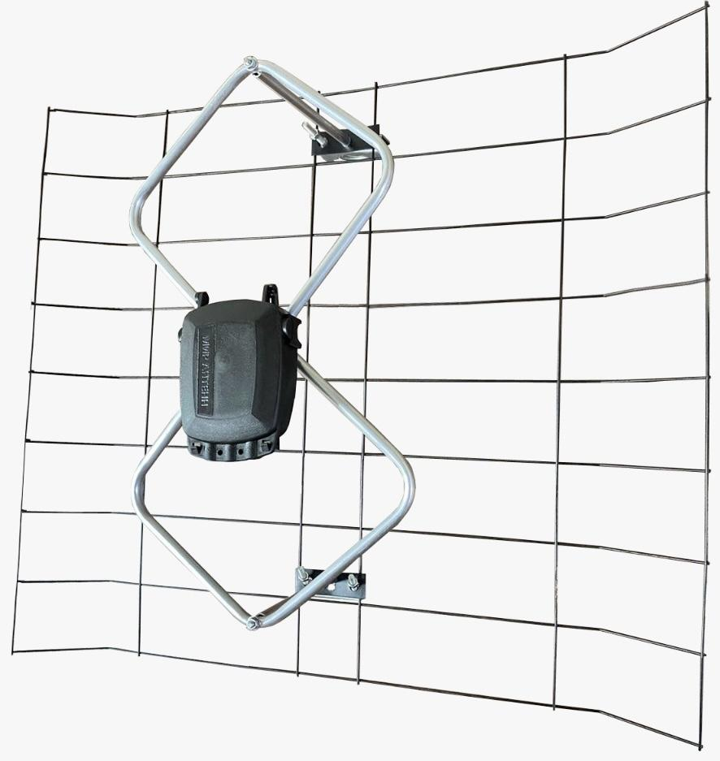 | 10 | Звоните | 400₽ | 480₽
513 | Антенна активная REFLECTOR ROMBIK-А2- 5 В | Активная версия антенны с усилителем 5 Вольт , питание от приставки. Коэф. Усиления 32 дБ |  |  | Звоните | 435₽ | 515₽
514 | Антенна активная REFLECTOR ROMBIK-А3— 12 В и блок питан. | Активная версия антенны с усилителем 5 Вольт , питание от приставки. Коэф. Усиления 32-56 дБ |  |  | Звоните | 555₽ | 635₽
515 | Антенна пассивная REFLECTOR ROMBIK MAX DVB-T2 в «чемодане» Новинка! | Приемник выполнен в виде двойного ромбика. Антенна имеет повышенный коэффициент усиления относительно классических видов антенн REFLEKTOR. Комплектуется платой согласования. Можно укомплектовать усилителем SWA на ваш выбор и блоком питания - за отдельную плату. РАЗМЕРЫ Д*Ш*В 1500*550*170 мм Коэф. Усиления 17 дБ . Двойная антенна Харченко вес 0,95кг, V -0,014 м куб | 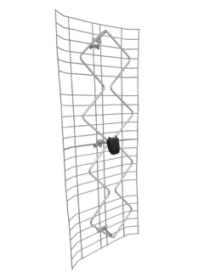 | 5 | Звоните | 800₽ | 900₽
516 | Антенна активная REFLECTOR ROMBIK МАХ-А2- 5 В | Активная версия антенны с усилителем 5 Вольт , питание от приставки. Коэф. Усиления 37 дБ |  |  | Звоните | 850₽ | 950₽
517 | Антенна активная REFLECTOR ROMBIK МАХ-А3— 12 В и блок питан. | Активная версия антенны с усилителем 5 Вольт , питание от приставки. Коэф. Усиления 37-62 дБ |  |  | Звоните | 970₽ | 1,070₽
501 | Антенна пассивная сетка REFLECTOR ASP-8 A -4,0 в «чемодане» | Приемники из алюминиевого прутка D 4 мм, цвет пластика может быть черный, синий , красный, желтый, зеленый, серебристый. Комплектация платой согласования или усилителем SWA на ваш выбор, блоком питания идет за отдельную плату. | 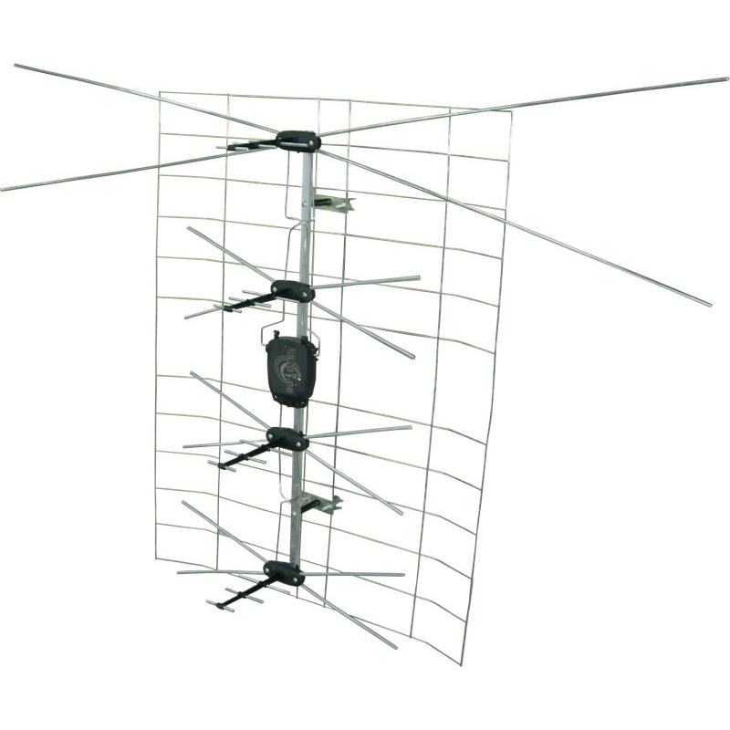 | 10 | Звоните | 450₽ | 500₽
502 | Антенна пассивная сетка REFLECTOR ASP-8 B в «чемодане» | Приемники плоской формы улучшают приемные свойства антенны, цвет пластика может быть черный, синий , красный, желтый, зеленый, серебристый. Комплектация платой согласования или усилителем SWA на ваш выбор, блоком питания идет за отдельную плату. | 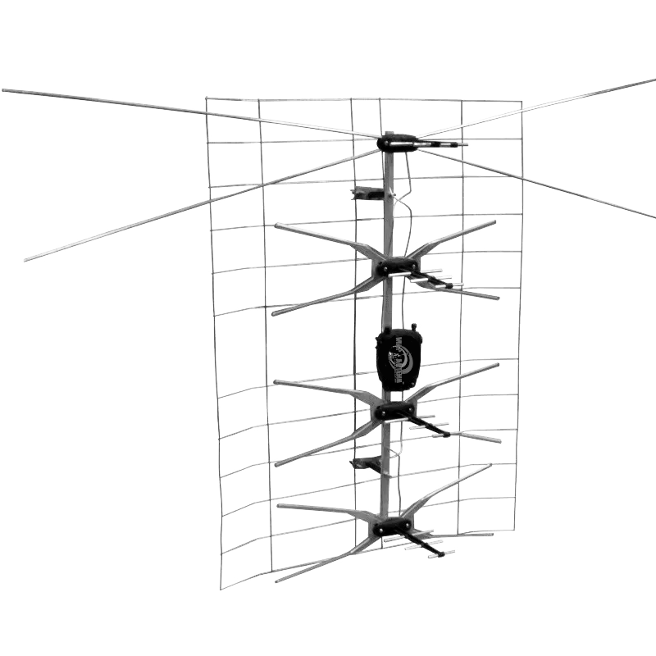 | 10 | Звоните | 500₽ | 550₽
503 | Антенна пассивная сетка REFLECTOR ASP-8 D c плоскими приемниками в «чемодане» | Антенна комплектуется 7-ми элементными директорами в комплексе с приемниками плоской формы существенно улучшают приемные свойства антенны, цвет пластика может быть черный, синий , красный, желтый, зеленый, серебристый. Комплектация платой согласования или усилителем SWA на ваш выбор, блоком питания идет за отдельную плату. | 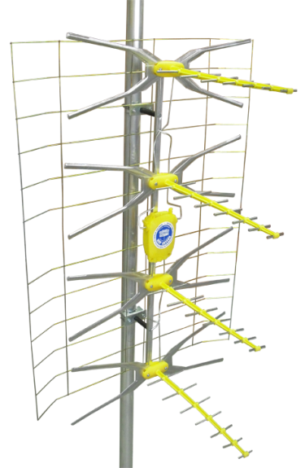 | 10 | Звоните | 550₽ | 600₽
504 | Антенна пассивная сетка половинка REFLECTOR ASP-4А c круглыми приемниками в «чемодане» | Антенна укороченная с 4-мя приемниками круглой формы, цвет пластика может быть черный, синий , красный, желтый, зеленый, серебристый. Более компактный вариант известной СЕТКИ. | 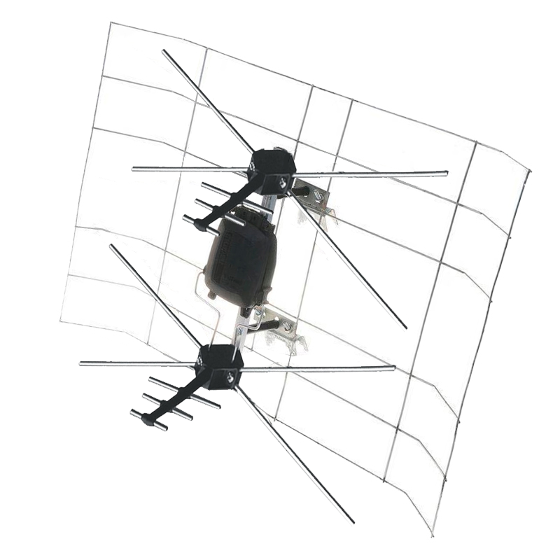 | 10 | Звоните | 350₽ | 400₽
505 | Антенна "ПОЛЬСКАЯ СЕТКА" REFLECTOR ASP-4B c плоскими приемниками в «чемодане» | Поставляется без платы согласования Угол диаграммы верт. +- 23° Угол диаграммы гориз. +- 46° Вес антенны - 0,6 кг; Габаритные размеры Д*Ш*В, мм - 500*760*240; Срок служюбы не менее - 5 лет; Рабочий диапазон температу - От - 40°С до 60 °С; Упаковка - Полиэтиленновый пакет; | 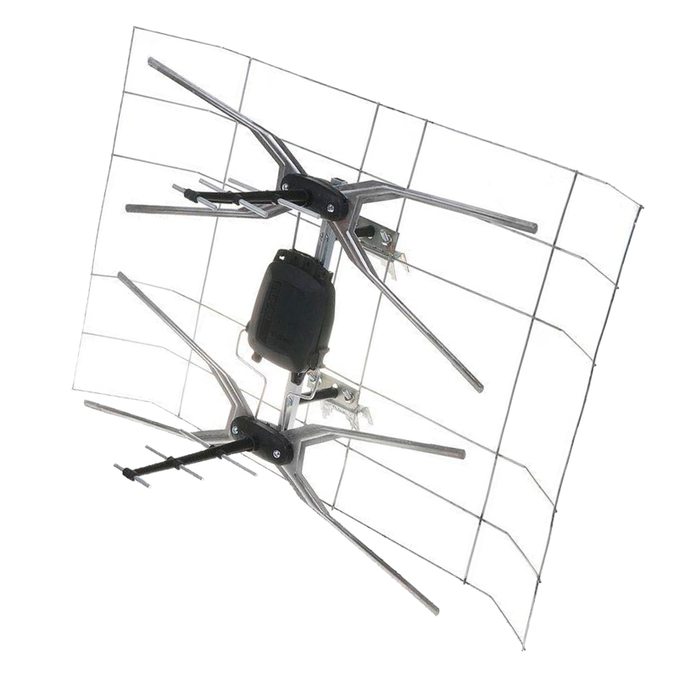 | 10 | Звоните | 370₽ | 420₽
Серия антенн ДОН улица. DVB-T2 :
Новые цифровые телевизионные антенны серии ДОН с различной степенью комплектации (реализуем более 20 типов модификаций);
Арт. | Наименование | Описание | Картинка | Кол-во в упаковке | Цена, руб./шт.
 |  |  |  |  | VIP | опт 1 | опт 2
3101 | Уличная Антенна пассивная ДОН 8 DVB-T2 | ПАССИВНАЯ Материал = Алюминий Коэффициент усиления = 13 дБ Масса = 0,88 кг | 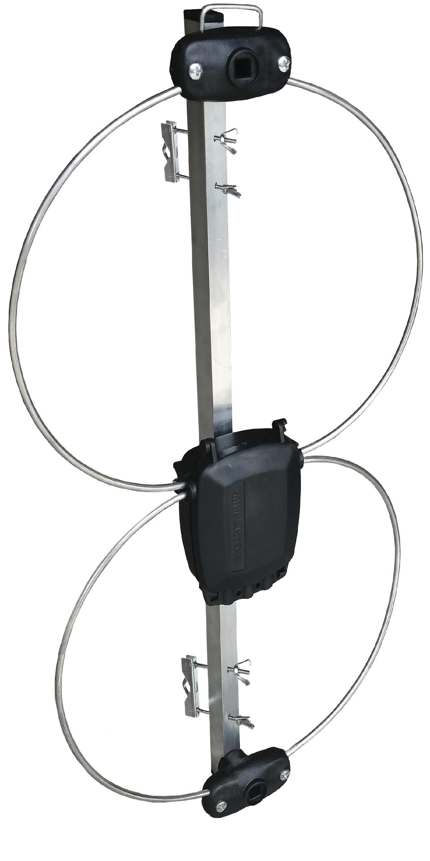 | 25 | Звоните | 400₽ | 440₽
3102 | Уличная Антенна активная ДОН 8 A2 DVB-T2 5В | АКТИВНАЯ Материал = Алюминий Коэффициент усиления = 34 дБ Масса = 0,88 кг |  | 25 | Звоните | 440₽ | 480₽
3103 | Уличная Антенна активная ДОН 8 A3 DVB-T2 12В + Б.П. | АКТИВНАЯ Материал = Алюминий Коэффициент усиления = 37 дБ Масса = 1,1 кг Блок питания в комплекте |  | 25 | Звоните | 575₽ | 615₽
КОМНАТНЫЕ АНТЕННЫ DVB-T2:
Серия комнатных DVB-T2 антенн из металла- АЛЬФА:
Компактные комнатные логопериодические антенны справляются с самыми тяжелыми условиями приема. Модель настроена на широкий диапазон вещания передатчиков DVB-T2 сигнала . Это позволяет уверенно принимать сигнал во всех регионах России . Выполнена из стали с порошковым покрытием, очень прочная , не боится влаги и может использоваться на улице. Логопериодическая конструкция позволяет уверенно принимать сигналы во всем диапазоне частот 470-890 Мгц вещания цифрового ТВ.
Арт. | Наименование | Описание | Картинка | Кол-во в упаковке | Цена, руб./шт.
 |  |  |  |  | VIP | опт 1 | опт 2
601 | Антенна пассивная Aльфа К12 DVB-T2 с кабелем 3м | ПАССИВНАЯ Материал = Сталь Коэффициент усиления = 8,5 дБ Масса = 0,28 кг | 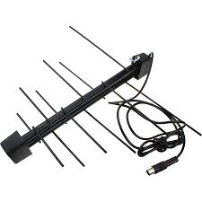 | 40 | Звоните | 350₽ | 400₽
602 | Антенна активная Aльфа К12 A2 DVB-T2 с кабелем 3м 5В | АКТИВНАЯ Материал = Сталь Коэффициент усиления = 26,5 дБ Масса = 0,28 кг |  | 40 | Звоните | 400₽ | 450₽
603 | Антенна активная Aльфа К12 A2 DVB-T2 5В + инжектор питания + кабель 3м | АКТИВНАЯ Материал = Сталь Коэффициент усиления = 26,5 дБ Масса = 0,28 кг Встроенный 5В усилитель + инжектор питания + кабель 3метра + сепаратор | 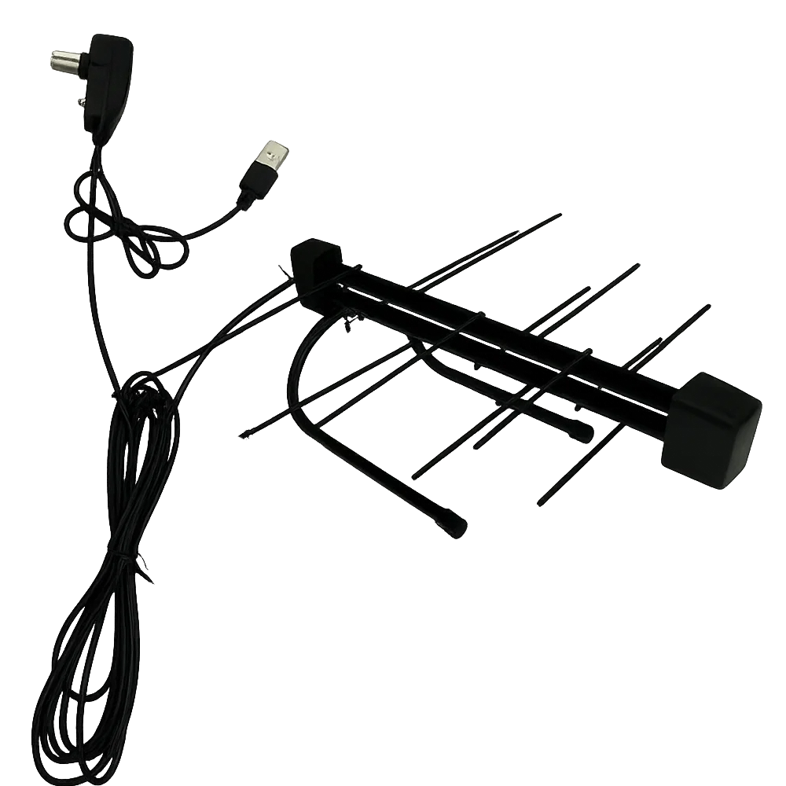 | 40 | Звоните | 450₽ | 500₽
Серия комнатных DVB-T2 антенн ФАВОРИТ:
Полноценная комнатная антенна - имеет приемники и директора , которые работают с максимальным коэффициентом полезного действия . Рефлектор увеличивает собственное усиление антенны в 2-а раза и убирает отраженные наводки на приемник .
Арт. | Наименование | Описание | Картинка | Кол-во в упаковке | Цена, руб./шт.
 |  |  |  |  | VIP | опт 1 | опт 2
701 | Антенна пассивная Фаворит-К-3 DVB-T2 с кабелем 3м | Пассивная вариация. Коэффициент усиления = 9 дБ. Кабель в комплекте = 3 метра. | 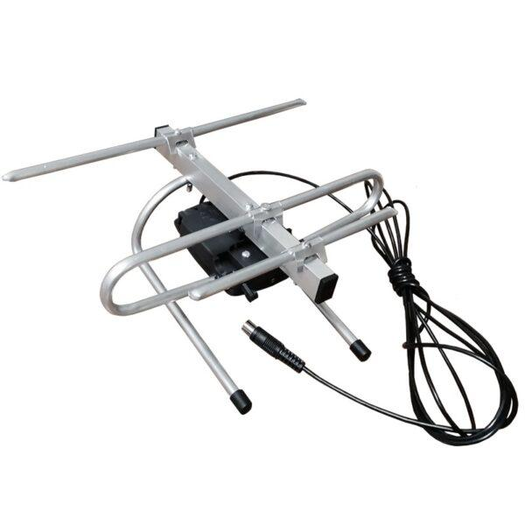 | 20 | Звоните | 300₽ | 340₽
702 | Антенна активная Фаворит-К-3 А2 DVB-T2 с кабелем 3м 5V | Активная вариация. Коэффициент усиления = 30 дБ. Кабель в комплекте = 3 метра. |  | 20 | Звоните | 340₽ | 380₽
710 | Антенна активная Фаворит-К-3 А3 DVB-T2 с кабелем 3м 12V + блок питания | Активная вариация. Коэффициент усиления = 59 дБ. Кабель в комплекте = 3 метра. Блок питания в комплекте! |  | 20 | Звоните | 475₽ | 515₽
711 | Антенна активная Фаворит-К-3 A2 DVB-T2 5V + инжектор питания + кабель 3м | АКТИВНАЯ Материал - Алюминий Коэффициент усиления = 30 дБ. Масса = 0,28 кг Установленный 5В усилитель + инжектор питания + кабель 3метра + сепаратор |  | 20 | Звоните | 390₽ | 440₽
703 | Антенна пассивная Фаворит-К-4 DVB-T2 с кабелем 3м | Пассивная вариация. Коэффициент усиления = 10 дБ. Кабель в комплекте = 3 метра. |  | 20 | Звоните | 400₽ | 450₽
704 | Антенна активная Фаворит-К-4 А2 DVB-T2 с кабелем 3м 5V | Активная вариация. Коэффициент усиления = 31 дБ. Кабель в комплекте = 3 метра. |  | 20 | Звоните | 440₽ | 490₽
708 | Антенна активная Фаворит-К-4 А3 DVB-T2 с кабелем 3м 12V + блок питания | Активная вариация. Коэффициент усиления = 60 дБ. Кабель в комплекте = 3 метра. Блок питания в комплекте! |  | 20 | Звоните | 575₽ | 625₽
712 | Антенна активная Фаворит-К-4 A2 DVB-T2 5V + инжектор питания + кабель 3м | АКТИВНАЯ Материал - Алюминий Коэффициент усиления = 31 дБ. Масса = 0,28 кг Установленный 5В усилитель + инжектор питания + кабель 3метра + сепаратор |  | 20 | Звоните | 490₽ | 540₽
705 | Антенна пассивная Фаворит X DVB-T2 с кабелем 3м | Пассивная вариация. Коэффициент усиления = 11 дБ. Кабель в комплекте = 3 метра. |  | 20 | Звоните | 400₽ | 450₽
706 | Антенна активная Фаворит X А2 DVB-T2 с кабелем 3м 5V | Активная вариация. Коэффициент усиления = 32 дБ. Кабель в комплекте = 3 метра. |  | 20 | Звоните | 440₽ | 490₽
709 | Антенна активная Фаворит Х А3 DVB-T2 с кабелем 3м 12V + блок питания | Активная вариация. Коэффициент усиления = 61 дБ. Кабель в комплекте = 3 метра. Блок питания в комплекте! |  | 20 | Звоните | 575₽ | 625₽
713 | Антенна активная Фаворит-К-X A2 DVB-T2 5V + инжектор питания + кабель 3м | АКТИВНАЯ Материал - Алюминий Коэффициент усиления = 32 дБ. Масса = 0,28 кг Установленный 5В усилитель + инжектор питания + кабель 3метра + сепаратор |  | 20 | Звоните | 500₽ | 550₽
Серия комнатных DVB-T2 антенн СПЕКТР:
Антенна выполненна в компактном исполнении и при этом эффективно перекрывает своими 3-мя приемниками широкий диапазон принимаемых частот DVB-T2 сигнала, обладает надежностью и простотой настройки. Все силовые элементы антенны выполнены из алюминия - «вечного» металла , благодаря этому антенна обладает большой долговечностью и прочностью (срок службы более 10 лет)
Арт. | Наименование | Описание | Картинка | Кол-во в упаковке | Цена, руб./шт.
 |  |  |  |  | VIP | опт 1 | опт 2
801 | Антенна пассивная Спектр 3 DVB-T2 комнатная с кабелем 3м | Пассивная вариация. Коэффициент усиления = 10 дБ. Кабель в комплекте = 3 метра. |  | 20 | Звоните | 400₽ | 450₽
802 | Антенна активная Спектр 3 А2 DVB-T2 комнатная с кабелем 3м 5V | Активная вариация. Коэффициент усиления = 31 дБ. Кабель в комплекте = 3 метра. |  | 20 | Звоните | 440₽ | 490₽
803 | Антенна активная Спектр 3 А3 DVB-T2 комнатная с кабелем 3м 12V + блок питания | Активная вариация. Коэффициент усиления = 60 дБ. Кабель в комплекте = 3 метра. Блок питания в комплекте! |  | 20 | Звоните | 575₽ | 625₽
Серия комнатных DVB-T2 антенн ДОН:
Есть потребность в совсем недорогих антеннах для приема DVB-T2 сигнала . В связи с этим решено возобновить выпуск простых рамочных антенн - фазированных восьмерок (антенна Харченко). Это простая в настройке и установке антенна для города. За счет широкой диаграммы направленности не требует точной настройки на передатчик, поэтому ловит сигнал во многих местах , где направленные антенны не работают. Но при этом в пассивном варианте принимает сигнал только на небольшом удалении от телецентра до 20 км, на больших расстояниях нужно использовать усилитель. В пассивном варианте можно подключать без платы согласования.
Арт. | Наименование | Описание | Картинка | Кол-во в упаковке | Цена, руб./шт.
 |  |  |  |  | VIP | опт 1 | опт 2
901 | Антенна пассивная ДОН 0 DVB-T2 комнатная с кабелем 3 м | Пассивная вариация. Коэффициент усиления = 8 дБ. Кабель в комплекте = 3 метра. |  | 25 | Звоните | 300₽ | 350₽
902 | Антенна активная ДОН 0 А2 DVB-T2 комнатная с кабелем 3 м 5V | Активная вариация. Коэффициент усиления = 29 дБ. Кабель в комплекте = 3 метра. |  | 25 | Звоните | 340₽ | 390₽
907 | Антенна активная ДОН 0 А3 DVB-T2 комнатная с кабелем 3 м 12V + Блок питания | Активная вариация. Коэффициент усиления = 58 дБ. Кабель в комплекте = 3 метра. Блок питания в комплекте! |  | 25 | Звоните | 475₽ | 525₽
903 | Антенна пассивная ДОН 1 DVB-T2 комнатная с кабелем 3 м | Пассивная вариация. Коэффициент усиления = 7 дБ. Кабель в комплекте = 3 метра. |  | 35 | Звоните | 300₽ | 350₽
904 | Антенна активная ДОН 1 А2 DVB-T2 комнатная с кабелем 3 м 5V | Активная вариация. Коэффициент усиления = 28 дБ. Кабель в комплекте = 3 метра. |  | 35 | Звоните | 340₽ | 390₽
908 | Антенна активная ДОН 1 А3 DVB-T2 комнатная с кабелем 3 м 12V + Блок питания | Активная вариация. Коэффициент усиления = 57 дБ. Кабель в комплекте = 3 метра. Блок питания в комплекте! |  | 35 | Звоните | 475₽ | 525₽
905 | Антенна пассивная ДОН 8 DVB-T2 комнатная с кабелем 3 м | Пассивная вариация. Коэффициент усиления = 11 дБ. Кабель в комплекте = 3 метра. |  | 20 | Звоните | 350₽ | 400₽
906 | Антенна активная ДОН 8 А2 DVB-T2 комнатная с кабелем 3 м 5V | Активная вариация. Коэффициент усиления = 31 дБ. Кабель в комплекте = 3 метра. |  | 20 | Звоните | 390₽ | 440₽
909 | Антенна активная ДОН 8 А3 DVB-T2 комнатная с кабелем 3 м 12V + Блок питания | Активная вариация. Коэффициент усиления = 61 дБ. Кабель в комплекте = 3 метра. Блок питания в комплекте! |  | 20 | Звоните | 525₽ | 575₽
Различные комнатные DVB-T2 антенны (Китай):
Арт. | Наименование | Описание | Картинка | Кол-во в упаковке | Цена, руб./шт.
 |  |  |  |  | VIP | опт 1 | опт 2
1001 | Антенна активная комнатная HDA-01 МВ+ДМВ "КОЛЕЧКО" | Совместима со всеми видами цифровых эфирных ресиверов – DVB-T2 , при использовании в аналоговом ТВ – 1-60 кан.,пассивная |  | 100 | Звоните | 115₽ | 130₽
1002 | Антенна комнатная HDA-02 МВ+ДМВ активная с усилит и БП | Совместима со всеми видами цифровых эфирных ресиверов – DVB-T2 , при использовании в аналоговом ТВ – 1-60 кан., активная , регулируемое усиление |  | 30 | Звоните | 1,300₽ | 1,430₽
1003 | Антенна комнатная ES-008 DVB-T2 - ДМВ активная с усилит 5В, 28дБ | Совместима со всеми видами цифровых эфирных ресиверов – DVB-T2 , 21-60 кан., активная с усилителем (28Дб), 5V, питание от приставки |  | 80 | Звоните | 405₽ | 450₽
1004 | Ант. комн. пассивная МВ+ДМВ (полный аналог Лагуны) | Пассивная комнатная антенна для приема МВ и ДМВ диапазонов без встроенного усилителя; не требует питания, подходит для близких ретрансляторов. |  | 50 | Звоните | 380₽ | 420₽
1005 | Ант. комн. активная МВ+ДМВ (FB-029 и аналогичные) | Активная комнатная антенна с встроенным усилителем для лучшего приема МВ и ДМВ сигналов, питание осуществляется от внешнего блока питания. |  | 50 | Звоните | 1,040₽ | 1,145₽
1006 | Ант. комн. активная ДМВ SELENGA 102A (202A) | Активная DМВ антенна с присосками на стекло; питание + встроенный усилитель через инжектор-усилитель 5 В в комплекте. |  | 50 | Звоните | 320₽ | 355₽
1007 | Ант. комн. активная ДМВ SELENGA 102AB (202AB) | Версия активной DМВ антенны SELENGA с присосками и 5 В питанием через инжектор-усилитель, компактная конструкция. |  | 50 | Звоните | 355₽ | 395₽
1008 | Ант. комн. активная ДМВ SELENGA 110A | Активная DМВ антенна на магнитной подставке с усилителем, питание 5 В от инжектора-усилителя (в комплекте). |  | 50 | Звоните | 530₽ | 585₽
1009 | Ант. комн. активная ДМВ «САРАТОВ» | Активная DМВ антенна с встроенным усилителем, питание осуществляется от 5 В блока питания (в комплекте). |  | 50 | Звоните | 1,205₽ | 1,330₽
...

